1-COPERTINA


LISTINO PREZZI
PRICE LIST
2022

3-DECORATIVE ART
DECORATIVE ART |  |  |  |  |  |  |  | AKROS

Indice Listino / Price List Index:

ALFA CENTAURI |  |  |  |  |  |  |  |  | Pg. 8
ALFA CETI |  |  |  |  |  |  |  |  | Pg. 4
ALFA CRUCIS |  |  |  |  |  |  |  |  | Pg. 12
ALFA ERIDANI |  |  |  |  |  |  |  |  | Pg. 12
ALFA GEMINI |  |  |  |  |  |  |  |  | Pg. 6
ALFA PEGASI |  |  |  |  |  |  |  |  | Pg. 10
ALFA SCORPII |  |  |  |  |  |  |  |  | Pg. 11
ALFA TAURI |  |  |  |  |  |  |  |  | Pg. 7
ALTAIR |  |  |  |  |  |  |  |  | Pg. 5
AQUILEIA |  |  |  |  |  |  |  |  | Pg. 16
BABILONIA |  |  |  |  |  |  |  |  | Pg. 15
BELLATRIX |  |  |  |  |  |  |  |  | Pg. 2
BISANZIO |  |  |  |  |  |  |  |  | Pg. 16
Cà D'ORO |  |  |  |  |  |  |  |  | Pg. 27
CATTEDRALE |  |  |  |  |  |  |  |  | Pg. 19
CLASSICO |  |  |  |  |  |  |  |  | Pg. 23
COLOSSEUM |  |  |  |  |  |  |  |  | Pg. 20
DOMUS |  |  |  |  |  |  |  |  | Pg. 21
DUCALE |  |  |  |  |  |  |  |  | Pg. 25
ERCOLANO |  |  |  |  |  |  |  |  | Pg. 15
ETNICO |  |  |  |  |  |  |  |  | Pg. 24
FLORENTIA |  |  |  |  |  |  |  |  | Pg. 13
LAPIS |  |  |  |  |  |  |  |  | Pg. 17
LUXOR |  |  |  |  |  |  |  |  | Pg. 14
MIRO' |  |  |  |  |  |  |  |  | Pg. 17
MURANO |  |  |  |  |  |  |  |  | Pg. 28
NAXOS |  |  |  |  |  |  |  |  | Pg. 14
ORVIETO |  |  |  |  |  |  |  |  | Pg. 13
PAESTUM |  |  |  |  |  |  |  |  | Pg. 14
POMPOSA |  |  |  |  |  |  |  |  | Pg. 15
PROXIMA CENTAURI |  |  |  |  |  |  |  |  | Pg. 18
RAVENNA |  |  |  |  |  |  |  |  | Pg. 16
RINASCIMENTO |  |  |  |  |  |  |  |  | Pg. 22
RUSTICO |  |  |  |  |  |  |  |  | Pg. 18
SAN MARCO |  |  |  |  |  |  |  |  | Pg. 26
SELINUNTE |  |  |  |  |  |  |  |  | Pg. 14
SIENA |  |  |  |  |  |  |  |  | Pg. 13
SPACCO |  |  |  |  |  |  |  |  | Pg. 18
VENETIA |  |  |  |  |  |  |  |  | Pg. 13
VEGA |  |  |  |  |  |  |  |  | Pg. 3

BELLATRIX |  |  |  |  |  |  |  | AKROS

 |  | BELLATRIX TS
 |  | 30,5x30,5x1cm
 |  | Inserto in marmo acidato, decorato, metallizzato gold o silver.
 |  | Insert on marble etched, decorated, metallized gold or silver.
 |  | Venduto singolarmente / Sold individually.
 |  | 1 Pc = 2,5 Kg. - 1 Box = 11 Pcs (1,023 Sqm)

Marmo/Marble |  | Metallizzazione |  |  |  | Formato/Size |  | Unità | Euro
Bianco Carrara |  | Gold |  |  |  | 30,5x30,5x1cm |  | €/Pc | 105.00
Bianco Carrara |  | Silver |  |  |  | 30,5x30,5x1cm |  | €/Pc | 105.00
Nero Marquinia |  | Gold |  |  |  | 30,5x30,5x1cm |  | €/Pc | 105.00
Nero Marquinia |  | Silver |  |  |  | 30,5x30,5x1cm |  | €/Pc | 105.00
Rosa Portogallo |  | Gold |  |  |  | 30,5x30,5x1cm |  | €/Pc | 124.00
Rosa Portogallo |  | Silver |  |  |  | 30,5x30,5x1cm |  | €/Pc | 124.00

TS Acquaforte rifinita con foglia metallica sulla parte superiore dello scavo.
TS Acquaforte with metallic leaf applied on the relief pattern.
TS Офорт с металлической фольгой, нанесенной на рельефный узор.


 |  | BELLATRIX T
 |  | 30,5x30,5x1cm
 |  | Inserto in marmo acidato, decorato, metallizzato gold o silver.
 |  | Insert on marble etched, decorated, metallized gold or silver.
 |  | Venduto singolarmente / Sold individually.
 |  | 1 Pc = 2,5 Kg. - 1 Box = 11 Pcs (1,023 Sqm)

Marmo/Marble |  | Metallizzazione |  |  |  | Formato/Size |  | Unità | Euro
Bianco Carrara |  | Gold |  |  |  | 30,5x30,5x1cm |  | €/Pc | 80.00
Bianco Carrara |  | Silver |  |  |  | 30,5x30,5x1cm |  | €/Pc | 80.00
Nero Marquinia |  | Gold |  |  |  | 30,5x30,5x1cm |  | €/Pc | 80.00
Nero Marquinia |  | Silver |  |  |  | 30,5x30,5x1cm |  | €/Pc | 80.00

T Acquaforte rifinita con foglia metallica sulla parte inferiore dello scavo.
T Acquaforte with metallic leaf applied on the etched pattern.
T Офорт с металлической фольгой, нанесенной на вытравленный узор.

VEGA |  |  |  |  |  |  |  | AKROS

 |  | VEGA TS
 |  | 30,5x30,5x1cm
 |  | Inserto in marmo acidato, decorato, metallizzato gold o silver.
 |  | Insert on marble etched, decorated, metallized gold or silver.
 |  | Venduto singolarmente / Sold individually.
 |  | 1 Pc = 2,5 Kg. - 1 Box = 11 Pcs (1,023 Sqm)

Marmo/Marble |  | Metallizzazione |  |  |  | Formato/Size |  | Unità | Euro
Bianco Carrara |  | Gold |  |  |  | 30,5x30,5x1cm |  | €/Pc | 105.00
Bianco Carrara |  | Silver |  |  |  | 30,5x30,5x1cm |  | €/Pc | 105.00
Bardiglio |  | Gold |  |  |  | 30,5x30,5x1cm |  | €/Pc | 105.00
Bardiglio |  | Silver |  |  |  | 30,5x30,5x1cm |  | €/Pc | 105.00

TS Acquaforte rifinita con foglia metallica sulla parte superiore dello scavo.
TS Acquaforte with metallic leaf applied on the relief pattern.
TS Офорт с металлической фольгой, нанесенной на рельефный узор.

 |  | VEGA T
 |  | 30,5x30,5x1cm
 |  | Inserto in marmo acidato, decorato, metallizzato gold o silver.
 |  | Insert on marble etched, decorated, metallized gold or silver.
 |  | Venduto singolarmente / Sold individually.
 |  | 1 Pc = 2,5 Kg. - 1 Box = 11 Pcs (1,023 Sqm)

Marmo/Marble |  | Metallizzazione |  |  |  | Formato/Size |  | Unità | Euro
Bianco Carrara |  | Gold |  |  |  | 30,5x30,5x1cm |  | €/Pc | 80.00
Bianco Carrara |  | Silver |  |  |  | 30,5x30,5x1cm |  | €/Pc | 80.00
Bardiglio |  | Gold |  |  |  | 30,5x30,5x1cm |  | €/Pc | 80.00
Bardiglio |  | Silver |  |  |  | 30,5x30,5x1cm |  | €/Pc | 80.00

T Acquaforte rifinita con foglia metallica sulla parte inferiore dello scavo.
T Acquaforte with metallic leaf applied on the etched pattern.
T Офорт с металлической фольгой, нанесенной на вытравленный узор.

ALFA CETI |  |  |  |  |  |  |  | AKROS

 |  | ALFA CETI TS
 |  | 30,5x30,5x1cm
 |  | Inserto in marmo acidato, decorato, metallizzato gold o silver.
 |  | Insert on marble etched, decorated, metallized gold or silver.
 |  | Venduto singolarmente / Sold individually.
 |  | 1 Pc = 2,5 Kg. - 1 Box = 11 Pcs (1,023 Sqm)

Marmo/Marble |  | Metallizzazione |  |  |  | Formato/Size |  | Unità | Euro
Bardiglio |  | Gold |  |  |  | 30,5x30,5x1cm |  | €/Pc | 105.00
Bardiglio |  | Silver |  |  |  | 30,5x30,5x1cm |  | €/Pc | 105.00

TS Acquaforte rifinita con foglia metallica sulla parte superiore dello scavo.
TS Acquaforte with metallic leaf applied on the relief pattern.
TS Офорт с металлической фольгой, нанесенной на рельефный узор.

 |  | ALFA CETI T
 |  | 30,5x30,5x1cm
 |  | Inserto in marmo acidato, decorato, metallizzato gold o silver.
 |  | Insert on marble etched, decorated, metallized gold or silver.
 |  | Venduto singolarmente / Sold individually.
 |  | 1 Pc = 2,5 Kg. - 1 Box = 11 Pcs (1,023 Sqm)

Marmo/Marble |  | Metallizzazione |  |  |  | Formato/Size |  | Unità | Euro
Bianco Carrara |  | Gold |  |  |  | 30,5x30,5x1cm |  | €/Pc | 80.00
Bianco Carrara |  | Silver |  |  |  | 30,5x30,5x1cm |  | €/Pc | 80.00
Nero Marquinia |  | Gold |  |  |  | 30,5x30,5x1cm |  | €/Pc | 80.00
Nero Marquinia |  | Silver |  |  |  | 30,5x30,5x1cm |  | €/Pc | 80.00

T Acquaforte rifinita con foglia metallica sulla parte inferiore dello scavo.
T Acquaforte with metallic leaf applied on the etched pattern.
T Офорт с металлической фольгой, нанесенной на вытравленный узор.

ALTAIR |  |  |  |  |  |  |  | AKROS

 |  | ALTAIR TS
 |  | 30,5x30,5x1cm
 |  | Inserto in marmo acidato, decorato, metallizzato gold o silver.
 |  | Insert on marble etched, decorated, metallized gold or silver.
 |  | Venduto singolarmente / Sold individually.
 |  | 1 Pc = 2,5 Kg. - 1 Box = 11 Pcs (1,023 Sqm)

Marmo/Marble |  | Metallizzazione |  |  |  | Formato/Size |  | Unità | Euro
Bianco Carrara |  | Gold |  |  |  | 30,5x30,5x1cm |  | €/Pc | 105.00
Bianco Carrara |  | Silver |  |  |  | 30,5x30,5x1cm |  | €/Pc | 105.00
Nero Marquinia |  | Gold |  |  |  | 30,5x30,5x1cm |  | €/Pc | 105.00
Nero Marquinia |  | Silver |  |  |  | 30,5x30,5x1cm |  | €/Pc | 105.00

TS Acquaforte rifinita con foglia metallica sulla parte superiore dello scavo.
TS Acquaforte with metallic leaf applied on the relief pattern.
TS Офорт с металлической фольгой, нанесенной на рельефный узор.

 |  | ALTAIR T
 |  | 30,5x30,5x1cm
 |  | Inserto in marmo acidato, decorato, metallizzato gold o silver.
 |  | Insert on marble etched, decorated, metallized gold or silver.
 |  | Venduto singolarmente / Sold individually.
 |  | 1 Pc = 2,5 Kg. - 1 Box = 11 Pcs (1,023 Sqm)

Marmo/Marble |  | Metallizzazione |  |  |  | Formato/Size |  | Unità | Euro
Bianco Carrara |  | Gold |  |  |  | 30,5x30,5x1cm |  | €/Pc | 80.00
Bianco Carrara |  | Silver |  |  |  | 30,5x30,5x1cm |  | €/Pc | 80.00
Nero Marquinia |  | Gold |  |  |  | 30,5x30,5x1cm |  | €/Pc | 80.00
Nero Marquinia |  | Silver |  |  |  | 30,5x30,5x1cm |  | €/Pc | 80.00

T Acquaforte rifinita con foglia metallica sulla parte inferiore dello scavo.
T Acquaforte with metallic leaf applied on the etched pattern.
T Офорт с металлической фольгой, нанесенной на вытравленный узор.

ALFA GEMINI |  |  |  |  |  |  |  | AKROS

 |  | ALFA GEMINI TS
 |  | 30,5x30,5x1cm
 |  | Inserto in marmo acidato, decorato, metallizzato gold o silver.
 |  | Insert on marble etched, decorated, metallized gold or silver.
 |  | Venduto singolarmente / Sold individually.
 |  | 1 Pc = 2,5 Kg. - 1 Box = 11 Pcs (1,023 Sqm)

Marmo/Marble |  | Metallizzazione |  |  |  | Formato/Size |  | Unità | Euro
Bianco Carrara |  | Gold |  |  |  | 30,5x30,5x1cm |  | €/Pc | 105.00
Bianco Carrara |  | Silver |  |  |  | 30,5x30,5x1cm |  | €/Pc | 105.00
Nero Marquinia |  | Gold |  |  |  | 30,5x30,5x1cm |  | €/Pc | 105.00
Nero Marquinia |  | Silver |  |  |  | 30,5x30,5x1cm |  | €/Pc | 105.00

TS Acquaforte rifinita con foglia metallica sulla parte superiore dello scavo.
TS Acquaforte with metallic leaf applied on the relief pattern.
TS Офорт с металлической фольгой, нанесенной на рельефный узор.

 |  | ALFA GEMINI TS DOUBLE
 |  | Fg./Sheet 28,8x30,5x1cm
 |  | Mosaico in marmo acidato, decorato, metallizzato gold o silver.
 |  | Mosaic on marble etched, decorated, metallized gold or silver.
 |  | Venduto singolarmente / Sold individually.
 |  | 1 Pc = 2,3 Kg. - 1 Box = 11 Pcs (1,97 Sqm)

Marmo/Marble |  |  | Metallizzazione |  |  | Foglio/Sheet |  | Unità | Euro
Mix Bianco Carrara / Nero Marquinia |  |  | Gold or Silver |  |  | 28,8x30,5x1cm |  | €/Sheet | 132.00

TS Acquaforte rifinita con foglia metallica sulla parte superiore dello scavo.
TS Acquaforte with metallic leaf applied on the relief pattern.
TS Офорт с металлической фольгой, нанесенной на рельефный узор.

ALFA TAURI |  |  |  |  |  |  |  | AKROS

 |  | ALFA TAURI TS
 |  | 30,5x30,5x1cm
 |  | Inserto in marmo acidato, decorato, metallizzato gold o silver.
 |  | Insert on marble etched, decorated, metallized gold or silver.
 |  | Venduto singolarmente / Sold individually.
 |  | 1 Pc = 2,5 Kg. - 1 Box = 11 Pcs (1,023 Sqm)

Marmo/Marble |  | Metallizzazione |  |  |  | Formato/Size |  | Unità | Euro
Bianco Carrara |  | Gold |  |  |  | 30,5x30,5x1cm |  | €/Pc | 105.00
Bianco Carrara |  | Silver |  |  |  | 30,5x30,5x1cm |  | €/Pc | 105.00
Nero Marquinia |  | Gold |  |  |  | 30,5x30,5x1cm |  | €/Pc | 105.00
Nero Marquinia |  | Silver |  |  |  | 30,5x30,5x1cm |  | €/Pc | 105.00

TS Acquaforte rifinita con foglia metallica sulla parte superiore dello scavo.
TS Acquaforte with metallic leaf applied on the relief pattern.
TS Офорт с металлической фольгой, нанесенной на рельефный узор.

 |  | ALFA TAURI TS DOUBLE
 |  | Fg./Sheet 28,8x30,5x1cm
 |  | Mosaico in marmo acidato, decorato, metallizzato gold o silver.
 |  | Mosaic on marble etched, decorated, metallized gold or silver.
 |  | Venduto singolarmente / Sold individually.
 |  | 1 Pc = 2,3 Kg. - 1 Box = 11 Pcs (1,97 Sqm)

Marmo/Marble |  |  | Metallizzazione |  |  | Foglio/Sheet |  | Unità | Euro
Mix Bianco Carrara / Nero Marquinia |  |  | Gold or Silver |  |  | 28,8x30,5x1cm |  | €/Sheet | 132.00

TS Acquaforte rifinita con foglia metallica sulla parte superiore dello scavo.
TS Acquaforte with metallic leaf applied on the relief pattern.
TS Офорт с металлической фольгой, нанесенной на рельефный узор.

ALFA CENTAURI |  |  |  |  |  |  |  | AKROS

 |  | ALFA CENTAURI T
 |  | 30,5x30,5x1cm
 |  | Inserto in marmo acidato, decorato, metallizzato gold o silver.
 |  | Insert on marble etched, decorated, metallized gold or silver.
 |  | Venduto singolarmente / Sold individually.
 |  | 1 Pc = 2,5 Kg. - 1 Box = 11 Pcs (1,023 Sqm)

Marmo/Marble |  | Metallizzazione |  |  |  | Formato/Size |  | Unità | Euro
Bianco Carrara |  | Gold |  |  |  | 30,5x30,5x1cm |  | €/Pc | 80.00
Bianco Carrara |  | Silver |  |  |  | 30,5x30,5x1cm |  | €/Pc | 80.00
Nero Marquinia |  | Gold |  |  |  | 30,5x30,5x1cm |  | €/Pc | 80.00
Nero Marquinia |  | Silver |  |  |  | 30,5x30,5x1cm |  | €/Pc | 80.00

T Acquaforte rifinita con foglia metallica sulla parte inferiore dello scavo.
T Acquaforte with metallic leaf applied on the etched pattern.
T Офорт с металлической фольгой, нанесенной на вытравленный узор.

 |  | ALFA CENTAURI TS
 |  | 30,5x30,5x1cm
 |  | Inserto in marmo acidato, decorato, metallizzato gold o silver.
 |  | Insert on marble etched, decorated, metallized gold or silver.
 |  | Venduto singolarmente / Sold individually.
 |  | 1 Pc = 2,5 Kg. - 1 Box = 11 Pcs (1,023 Sqm)

Marmo/Marble |  | Metallizzazione |  |  |  | Formato/Size |  | Unità | Euro
Bianco Carrara |  | Gold |  |  |  | 30,5x30,5x1cm |  | €/Pc | 105.00
Bianco Carrara |  | Silver |  |  |  | 30,5x30,5x1cm |  | €/Pc | 105.00
Nero Marquinia |  | Gold |  |  |  | 30,5x30,5x1cm |  | €/Pc | 105.00
Nero Marquinia |  | Silver |  |  |  | 30,5x30,5x1cm |  | €/Pc | 105.00

TS Acquaforte rifinita con foglia metallica sulla parte superiore dello scavo.
TS Acquaforte with metallic leaf applied on the relief pattern.
TS Офорт с металлической фольгой, нанесенной на рельефный узор.

ALFA CENTAURI |  |  |  |  |  |  |  | AKROS

 |  | ALFA CENTAURI MOSAIC TS
 |  | Fg./Sheet 22,7x22,7x1cm
 |  | Mosaico in marmo acidato, decorato, metallizzato gold o silver.
 |  | Mosaic on marble etched, decorated, metallized gold or silver.
 |  |  | Inserto 9,8x9,8x1cm Bianco Carrara Gold
 |  |  | Inserto 1,5x1,5x1cm Nero Marquinia
 |  |  | Inserto 1,5x9,8x1cm Ardesia Gold

 |  | Venduto al Mq / Sold on Sqm.
Marmo/Marble |  |  |  | Metallizzazione |  | Foglio/Sheet |  | Unità | Euro
Bianco Carrara / Ardesia / Nero Marquinia |  |  |  | Gold or Silver |  | 22,7x22,7x1cm |  | €/Sqm | 974.00

TS Acquaforte rifinita con foglia metallica sulla parte superiore dello scavo.
TS Acquaforte with metallic leaf applied on the relief pattern.
TS Офорт с металлической фольгой, нанесенной на рельефный узор.

 |  | ALFA CENTAURI MOSAIC TS
 |  | Fg./Sheet 32,7x32,7x1cm
 |  | Mosaico in marmo acidato, decorato, metallizzato gold o silver.
 |  | Mosaic on marble etched, decorated, metallized gold or silver.
 |  |  | Inserto 14,8x14,8x1cm Ardesia Gold
 |  |  | Inserto 1,5x1,5x1cm Nero Marquinia
 |  |  | Inserto 1,5x14,8x1cm Ardesia Gold

 |  | Venduto al Mq / Sold on Sqm.
Marmo/Marble |  |  |  | Metallizzazione |  | Foglio/Sheet |  | Unità | Euro
Bianco Carrara / Ardesia / Nero Marquinia |  |  |  | Gold or Silver |  | 32,7x32,7x1cm |  | €/Sqm | 930.00

TS Acquaforte rifinita con foglia metallica sulla parte superiore dello scavo.
TS Acquaforte with metallic leaf applied on the relief pattern.
TS Офорт с металлической фольгой, нанесенной на рельефный узор.

ALFA PEGASI |  |  |  |  |  |  |  | AKROS

 |  | ALFA PEGASI T
 |  | 30,5x30,5x1cm
 |  | Inserto in marmo acidato, decorato, metallizzato gold o silver.
 |  | Insert on marble etched, decorated, metallized gold or silver.
 |  | Venduto singolarmente / Sold individually.
 |  | 1 Pc = 2,5 Kg. - 1 Box = 11 Pcs (1,023 Sqm)

Marmo/Marble |  | Metallizzazione |  |  |  | Formato/Size |  | Unità | Euro
Bianco Carrara |  | Gold |  |  |  | 30,5x30,5x1cm |  | €/Pc | 80.00
Bianco Carrara |  | Silver |  |  |  | 30,5x30,5x1cm |  | €/Pc | 80.00
Nero Marquinia |  | Gold |  |  |  | 30,5x30,5x1cm |  | €/Pc | 80.00
Nero Marquinia |  | Silver |  |  |  | 30,5x30,5x1cm |  | €/Pc | 80.00

T Acquaforte rifinita con foglia metallica sulla parte inferiore dello scavo.
T Acquaforte with metallic leaf applied on the etched pattern.
T Офорт с металлической фольгой, нанесенной на вытравленный узор.

 |  | ALFA PEGASI TS
 |  | 14,8x14,8x1cm
 |  | Inserto in marmo acidato, decorato, metallizzato gold o silver.
 |  | Insert on marble etched, decorated, metallized gold or silver.
 |  | 1 Pc = 0,06 Kg.
 |  | 2 Box = 20 Pcs (0,44 Sqm)
 |  | 45 Pieces/Sqm

Marmo/Marble |  |  | Metallizzazione |  |  | Formato/Size |  | Unità | Euro
Mix Bianco Carrara / Nero Marquinia |  |  | Gold |  |  | 14,8x14,8x1cm |  | €/Sqm | 1,620.00
Bianco Carrara |  |  | Gold |  |  | 14,8x14,8x1cm |  | €/Pc | 36.00
Nero Marquinia |  |  | Gold |  |  | 14,8x14,8x1cm |  | €/Pc | 36.00

TS Acquaforte rifinita con foglia metallica sulla parte superiore dello scavo.
TS Acquaforte with metallic leaf applied on the relief pattern.
TS Офорт с металлической фольгой, нанесенной на рельефный узор.

ALFA SCORPII |  |  |  |  |  |  |  | AKROS

 |  | ALFA SCORPII TS
 |  | 14,8x14,8x1cm
 |  | Inserto in marmo acidato, decorato, metallizzato gold.
 |  | Insert on marble etched, decorated, metallized gold or silver.
 |  | 1 Pc = 0,06 Kg.
 |  | 2 Box = 20 Pcs (0,44 Sqm)
 |  | 45 Pieces/Sqm

Marmo/Marble |  |  | Metallizzazione |  |  | Formato/Size |  | Unità | Euro
Mix Rosso Asiago/ Rosa Portogallo |  |  | Gold |  |  | 14,8x14,8x1cm |  | €/Sqm | 1,642.00
Rosso Asiago |  |  | Gold |  |  | 14,8x14,8x1cm |  | €/Pc | 36.00
Rosa Portogallo |  |  | Gold |  |  | 14,8x14,8x1cm |  | €/Pc | 37.00

TS Acquaforte rifinita con foglia metallica sulla parte superiore dello scavo.
TS Acquaforte with metallic leaf applied on the relief pattern.
TS Офорт с металлической фольгой, нанесенной на рельефный узор.

ALFA ERIDANI & CRUCIS |  |  |  |  |  |  |  | AKROS

 |  | ALFA ERIDANI TS
 |  | Fg./Sheet 30,5x30,5x1cm
 |  | Mosaico in marmo acidato, decorato, metallizzato gold o silver.
 |  | Mosaic on marble etched, decorated, metallized gold or silver.
 |  | 1 Box = 11 Fg./Sheets (1,023 Sqm)
 |  |  | Inserto 4,8x4,8x1cm
 |  | 1 Fg./Sheet = 2,25 Kg.

Marmo/Marble |  |  | Metallizzazione |  |  | Foglio/Sheet |  | Unità | Euro
Rosa Portogallo |  |  | Gold |  |  | 30,5x30,5x1cm |  | €/Sheet | 95.00
Rosso Asiago |  |  | Gold |  |  | 30,5x30,5x1cm |  | €/Sheet | 90.00

TS Acquaforte rifinita con foglia metallica sulla parte superiore dello scavo.
TS Acquaforte with metallic leaf applied on the relief pattern.
TS Офорт с металлической фольгой, нанесенной на рельефный узор.

 |  | ALFA CRUCIS TS
 |  | Fg./Sheet 30,5x30,5x1cm
 |  | Mosaico in marmo acidato, decorato, metallizzato gold o silver.
 |  | Mosaic on marble etched, decorated, metallized gold or silver.
 |  | 1 Box = 11 Fg./Sheets (1,023 Sqm)
 |  |  | Inserto 4,8x4,8x1cm
 |  | 1 Fg./Sheet = 2,25 Kg.

Marmo/Marble |  |  | Metallizzazione |  |  | Foglio/Sheet |  | Unità | Euro
Bianco Carrara |  |  | Gold |  |  | 30,5x30,5x1cm |  | €/Sheet | 90.00
Nero Maquinia |  |  | Gold |  |  | 30,5x30,5x1cm |  | €/Sheet | 90.00

TS Acquaforte rifinita con foglia metallica sulla parte superiore dello scavo.
TS Acquaforte with metallic leaf applied on the relief pattern.
TS Офорт с металлической фольгой, нанесенной на рельефный узор.

GLI INTARSI |  |  |  |  |  |  |  | AKROS

 |  | VENETIA
 |  | Composizione in marmi misti. / Composition on mix marbles.
 |  | Venduto al Mq / Sold on Sqm.

 |  |  | 15,2x15,2cm |  | 12,4x12,4cm
 |  |  | 44 Pc/Sqm |  | 22 Pc/Sqm

Marmo/Marble |  |  |  |  |  |  |  | Unità | Euro
Botticino / Travertino Classico / Giallo Reale / Biancone |  |  |  |  |  |  |  | €/Sqm | 1,180.00

 |  | FLORENTIA
 |  | Composizione in marmi misti. / Composition on mix marbles.
 |  | Venduto al Mq / Sold on Sqm.

 |  |  | 15x15cm |  | 10,8x10,8cm
 |  |  | 45 Pc/Sqm |  | 45 Pc/Sqm

Marmo/Marble |  |  |  |  |  |  |  | Unità | Euro
Botticino / Travertino Classico / Giallo Reale / Biancone |  |  |  |  |  |  |  | €/Sqm | 1,350.00

 |  | ORVIETO
 |  | Composizione in marmi misti. / Composition on mix marbles.
 |  | Venduto al Mq / Sold on Sqm.

 |  |  | 15,5x15,5cm - 22 Pc/Sqm |  |  | 3,2x3,2cm - 43 Pc/Sqm

 |  |  | 18x18cm - 22 Pc/Sqm
Marmo/Marble |  |  |  |  |  |  |  | Unità | Euro
Botticino / Travertino Classico / Giallo Reale / Biancone |  |  |  |  |  |  |  | €/Sqm | 1,260.00

 |  | SIENA
 |  | Composizione in marmi misti. / Composition on mix marbles.
 |  | Venduto al Mq / Sold on Sqm.

 |  |  | 23x7cm - 44 Pc/Sqm |  |  | 21x21cm - 11 Pc/Sqm

 |  |  | 9,8x9,8cm - 11 Pc/Sqm
Marmo/Marble |  |  |  |  |  |  |  | Unità | Euro
Botticino / Travertino Classico / Giallo Reale / Biancone |  |  |  |  |  |  |  | €/Sqm | 1,150.00

I TAPPETI |  |  |  |  |  |  |  | AKROS

 |  | LUXOR
 |  | 80x80x1cm
 |  | Composto da / Composed: 4 Pc 40x40x1cm
 |  |  |  | Venduto singolarmente / Sold individually.
 |  |  |  | 1 Box = 4 Pc 40x40x1cm (0,64 Sqm)
 |  |  |  | 1 Composition = 16 Kg.
Marmo/Marble |  |  |  |  | Formato/Size |  |  | Unità | Euro
Botticino |  |  |  |  | 80x80x1cm |  |  | €/Comp. | 480.00
Travertino Classico |  |  |  |  | 80x80x1cm |  |  | €/Comp. | 480.00

 |  | NAXOS
 |  | 80x80x1cm
 |  | Composto da / Composed: 4 Pc 40x40x1cm
 |  |  |  | Venduto singolarmente / Sold individually.
 |  |  |  | 1 Box = 4 Pc 40x40x1cm (0,64 Sqm)
 |  |  |  | 1 Composition = 16 Kg.
Marmo/Marble |  |  |  |  | Formato/Size |  |  | Unità | Euro
Botticino |  |  |  |  | 80x80x1cm |  |  | €/Comp. | 480.00
Travertino Classico |  |  |  |  | 80x80x1cm |  |  | €/Comp. | 480.00

 |  | PAESTUM
 |  | 120x120x1cm
 |  | Composto da / Composed: 9 Pc 40x40x1cm
 |  |  |  | Venduto singolarmente / Sold individually.
 |  |  |  | 2 Box = 9 Pc 40x40x1cm (1,44 Sqm)
 |  |  |  | 1 Composition = 36 Kg.
Marmo/Marble |  |  |  |  | Formato/Size |  |  | Unità | Euro
Botticino |  |  |  |  | 120x120x1cm |  |  | €/Comp. | 1,080.00
Travertino Classico |  |  |  |  | 120x120x1cm |  |  | €/Comp. | 1,080.00

 |  | SELINUNTE
 |  | 120x120x1cm
 |  | Composto da / Composed: 9 Pc 40x40x1cm
 |  |  |  | Venduto singolarmente / Sold individually.
 |  |  |  | 2 Box = 9 Pc 40x40x1cm (1,44 Sqm)
 |  |  |  | 1 Composition = 36 Kg.
Marmo/Marble |  |  |  |  | Formato/Size |  |  | Unità | Euro
Botticino |  |  |  |  | 120x120x1cm |  |  | €/Comp. | 1,080.00
Travertino Classico |  |  |  |  | 120x120x1cm |  |  | €/Comp. | 1,080.00

I MOSAICI |  |  |  |  |  |  |  | AKROS

 |  | BABILONIA
 |  | Fg./Sheet 30,5x30,5x1cm
 |  | Mosaico in marmi misti / Mosaic composed by mix marbles.
 |  | Metallizzato / Metallized gold and silver: 33%.
 |  | Venduto singolarmente / Sold individually.
 |  | 1 Fg./Sheet = 2,4 Kg. - 1 Box = 11 Sheets (1,023 Sqm)
 |  | 10,75 Sheet/sqm

Marmo/Marble |  |  |  |  | Metallizzazione |  | Inserto | Unità | Euro
Botticino / Travertino Classico / Giallo Reale / Biancone |  |  |  |  | Gold and Silver |  | 1,5x1,5cm | €/Sheet | 125.00
Botticino / Travertino Classico / Giallo Reale / Biancone |  |  |  |  | Gold and Silver |  | 2x2cm | €/Sheet | 105.00
Botticino / Travertino Classico / Giallo Reale / Biancone |  |  |  |  | Gold and Silver |  | 3,2x3,2cm | €/Sheet | 98.00
Botticino / Travertino Classico / Giallo Reale / Biancone |  |  |  |  | Gold and Silver |  | 4,8x4,8cm | €/Sheet | 93.00

T Acquaforte rifinita con foglia metallica sulla parte inferiore dello scavo.
T Acquaforte with metallic leaf applied on the etched pattern.
T Офорт с металлической фольгой, нанесенной на вытравленный узор.

 |  | ERCOLANO
 |  | Fg./Sheet 30,5x30,5x1cm
 |  | Mosaico in marmi misti / Mosaic composed by mix marbles.
 |  | Metallizzato / Metallized gold: 50%.
 |  | Venduto singolarmente / Sold individually.
 |  | 1 Fg./Sheet = 2,4 Kg. - 1 Box = 11 Sheets (1,023 Sqm)
 |  |  | Inserto 3,2x3,2cm

Marmo/Marble |  |  | Metallizzazione |  |  | Foglio/Sheet |  | Unità | Euro
Travertino Classico / Giallo Reale |  |  | Gold |  |  | 30,5x30,5x1cm |  | €/Sheet | 105.00

T Acquaforte rifinita con foglia metallica sulla parte inferiore dello scavo.
T Acquaforte with metallic leaf applied on the etched pattern.
T Офорт с металлической фольгой, нанесенной на вытравленный узор.

 |  | POMPOSA
 |  | Fg./Sheet 30,5x30,5x1cm
 |  | Mosaico in marmo / Mosaic on marble.
 |  | Venduto singolarmente / Sold individually.
 |  | 1 Fg./Sheet = 2,4 Kg.
 |  | 1 Box = 11 Sheets (1,023 Sqm)
 |  |  | Inserto 4,8x4,8cm

Marmo/Marble |  |  | Metallizzazione |  |  | Foglio/Sheet |  | Unità | Euro
Travertino Classico |  |  | - |  |  | 30,5x30,5x1cm |  | €/Sheet | 84.00

I MOSAICI |  |  |  |  |  |  |  | AKROS

 |  | BISANZIO
 |  | Fg./Sheet 30,5x30,5x1cm
 |  | Mosaico in marmi misti / Mosaic composed by mix marbles.
 |  | Metallizzato / Metallized gold and silver: 50%.
 |  | Venduto singolarmente / Sold individually.
 |  | 1 Fg./Sheet = 2,4 Kg. - 1 Box = 11 Sheets (1,023 Sqm)
 |  |  | Inserto 4,8x4,8cm

Marmo/Marble |  |  |  |  | Metallizzazione |  | Foglio/Sheet |  | Euro
Bianco Carrara / Nero Marquinia / Rosso Asiago / Bardiglio |  |  |  |  | Gold and Silver |  | 30,5x30,5x1cm |  | €/Sheet 95,00

T Acquaforte rifinita con foglia metallica sulla parte inferiore dello scavo.
T Acquaforte with metallic leaf applied on the etched pattern.
T Офорт с металлической фольгой, нанесенной на вытравленный узор.

 |  | AQUILEIA
 |  | Fg./Sheet 30,5x30,5x1cm
 |  | Mosaico in marmi misti / Mosaic composed by mix marbles.
 |  | Metallizzato / Metallized gold: 100%.
 |  | Venduto singolarmente / Sold individually.
 |  | 1 Fg./Sheet = 2,4 Kg. - 1 Box = 11 Sheets (1,023 Sqm)
 |  |  | Inserto 4,8x4,8cm

Marmo/Marble |  |  | Metallizzazione |  |  | Foglio/Sheet |  | Unità | Euro
Travertino Classico / Nero Marquinia |  |  | Gold |  |  | 30,5x30,5x1cm |  | €/Sheet | 102.00

T Acquaforte rifinita con foglia metallica sulla parte inferiore dello scavo.
T Acquaforte with metallic leaf applied on the etched pattern.
T Офорт с металлической фольгой, нанесенной на вытравленный узор.

 |  | RAVENNA
 |  | Fg./Sheet 30,5x30,5x1cm
 |  | Mosaico in marmo / Mosaic on marble.
 |  | Metallizzato / Metallized gold: 100%.
 |  | Venduto singolarmente / Sold individually.
 |  | 1 Fg./Sheet = 2,4 Kg. - 1 Box = 11 Sheets (1,023 Sqm)
 |  |  | Inserto 4,8x4,8cm

Marmo/Marble |  |  | Metallizzazione |  |  | Foglio/Sheet |  | Unità | Euro
Travertino Classico |  |  | Gold |  |  | 30,5x30,5x1cm |  | €/Sheet | 102.00

I MOSAICI |  |  |  |  |  |  |  | AKROS

 |  | LAPIS
 |  | Fg./Sheet 30,5x30,5x1cm
 |  | Mosaico in marmo / Mosaic on marble.
 |  | Metallizzato / Metallized gold and silver: 100%
 |  | Venduto singolarmente / Sold individually.
 |  | 1 Fg./Sheet = 2,4 Kg. - 1 Box = 11 Sheets (1,023 Sqm)
 |  | 10,75 Sheet/sqm

Marmo/Marble |  | Metallizzazione |  |  |  | Tessera/Insert |  | Unità | Euro
Biancone |  | Gold or Silver |  |  |  | 1,5x1,5cm |  | €/Sheet | 97.00
Biancone |  | Gold or Silver |  |  |  | 2x2cm |  | €/Sheet | 86.00
Biancone |  | Gold or Silver |  |  |  | 3,2x3,2cm |  | €/Sheet | 80.00
Biancone |  | Gold or Silver |  |  |  | 4,8x4,8cm |  | €/Sheet | 77.00

TS Acquaforte rifinita con foglia metallica sulla parte superiore dello scavo. Solo per parete.
TS Acquaforte with metallic leaf applied on the relief pattern. Only for walls.
TS Офорт с металлической фольгой, нанесенной на рельефный узор. ТОЛЬКО ДЛЯ СТЕНЫ.

 |  | MIRO'
 |  | Fg./Sheet 30,5x30,5x1cm
 |  | Mosaico in marmo / Mosaic on marble.
 |  | Metallizzato / Metallized gold: 50%.
 |  | Venduto singolarmente / Sold individually.
 |  | 1 Fg./Sheet = 2,4 Kg. - 1 Box = 11 Sheets (1,023 Sqm)
 |  |  | Inserto 4,8x4,8cm

Marmo/Marble |  | Metallizzazione |  |  |  | Foglio/Sheet |  | Unità | Euro
Nero Marquinia |  | Gold |  |  |  | 30,5x30,5x1cm |  | €/Sheet | 102.00

T Acquaforte rifinita con foglia metallica sulla parte inferiore dello scavo.
T Acquaforte with metallic leaf applied on the etched pattern.
T Офорт с металлической фольгой, нанесенной на вытравленный узор.

LE ARDESIE |  |  |  |  |  |  |  | AKROS

 |  | SPACCO
 |  | Inserti in ardesia decorati. Insert on ardesia decorated.
 |  | Metallizzato / Metallized gold or silver: 100%.
 |  | Venduto singolarmente / Sold individually.
 |  | 14,8x14,8x1cm - 1 Pc = 0,6 Kg.
 |  | 30,5x30,5x1cm - 1 Pc = 2,4 Kg.

Ardesia |  |  | Metallizzazione |  |  | Formato/Size |  | Unità | Euro
Ardesia |  |  | Gold or Silver |  |  | 14,8x14,8x1cm |  | €/Pc | 19.00
Ardesia |  |  | Gold or Silver |  |  | 30,5x30,5x1cm |  | €/Pc | 60.00

 |  | RUSTICO DECORATO
 |  | Fg./Sheet 30,5x30,5x1cm
 |  | Mosaico in ardesia / Mosaic on ardesia.
 |  | Metallizzato / Metallized gold: 100%.
 |  | Venduto singolarmente / Sold individually.
 |  | 1 Fg./Sheet = 2,4 Kg.
 |  | 1 Box = 11 Sheets (1,023 Sqm)
 |  |  | Inserto 4,8x4,8cm

Ardesia |  |  | Metallizzazione |  |  | Foglio/Sheet |  | Unità | Euro
Ardesia |  |  | Gold |  |  | 30,5x30,5x1cm |  | €/Sheet | 90.00

 |  | PROXIMA CENTAURI
 |  | Fg./Sheet 29,5x29,5x1cm
 |  | Inserti in marmo e ardesia decorati / Inserts on marble and ardesia decorated.
 |  | Metallizzato / Metallized gold: 100%.
 |  | Venduto al Mq. / Sold on Sqm.

 |  |  | Inserto 9,8x9,8cm

Ardesia/Marmo |  |  | Metallizzazione |  |  | Foglio/Sheet |  | Unità | Euro
Mix Ardesia / Bianco Carrara |  |  | Gold |  |  | 29,5x29,5x1cm |  | €/Sqm | 960.00

CATTEDRALE |  |  |  |  |  |  |  | AKROS

 |  | CATTEDRALE M1020
 |  | 40x40x1cm
 |  | Inserto in marmo acidato / Insert on marble etched.
 |  | Venduto singolarmente / Sold individually.
 |  | 1 Pc = 4 Kg.
 |  | 1 Box = 5 Pcs (0,8 Sqm)

Marmo/Marble |  | Metallizzazione |  |  |  | Formato/Size |  | Unità | Euro
Botticino |  | - |  |  |  | 40x40x1cm |  | €/Pc | 105.00
Travertino Classico |  | - |  |  |  | 40x40x1cm |  | €/Pc | 105.00

 |  | CATTEDRALE M1021
 |  | 40x40x1cm
 |  | Inserto in marmo acidato / Insert on marble etched.
 |  | Venduto singolarmente / Sold individually.
 |  | 1 Pc = 4 Kg.
 |  | 1 Box = 5 Pcs (0,8 Sqm)

Marmo/Marble |  | Metallizzazione |  |  |  | Formato/Size |  | Unità | Euro
Botticino |  | - |  |  |  | 40x40x1cm |  | €/Pc | 105.00
Travertino Classico |  | - |  |  |  | 40x40x1cm |  | €/Pc | 105.00

 |  | CATTEDRALE M1050
 |  | 40x40x1cm
 |  | Inserto in marmo acidato / Insert on marble etched.
 |  | Venduto singolarmente / Sold individually.
 |  | 1 Pc = 4 Kg.
 |  | 1 Box = 5 Pcs (0,8 Sqm)

Marmo/Marble |  | Metallizzazione |  |  |  | Formato/Size |  | Unità | Euro
Botticino |  | - |  |  |  | 40x40x1cm |  | €/Pc | 105.00
Travertino Classico |  | - |  |  |  | 40x40x1cm |  | €/Pc | 105.00

 |  | CATTEDRALE M1052
 |  | 40x40x1cm
 |  | Inserto in marmo acidato / Insert on marble etched.
 |  | Venduto singolarmente / Sold individually.
 |  | 1 Pc = 4 Kg.
 |  | 1 Box = 5 Pcs (0,8 Sqm)

Marmo/Marble |  | Metallizzazione |  |  |  | Formato/Size |  | Unità | Euro
Botticino |  | - |  |  |  | 40x40x1cm |  | €/Pc | 105.00
Travertino Classico |  | - |  |  |  | 40x40x1cm |  | €/Pc | 105.00
COLOSSEUM |  |  |  |  |  |  |  | AKROS

 |  | COLOSSEUM M1060
 |  | 30,5x30,5x1cm
 |  | Inserto in marmo acidato / Insert on marble etched.
 |  | Venduto singolarmente / Sold individually.
 |  | 1 Pc = 2,5 Kg.
 |  | 1 Box = 11 Pcs (1,24 Sqm)

Marmo/Marble |  | Metallizzazione |  |  |  | Formato/Size |  | Unità | Euro
Botticino |  | - |  |  |  | 30,5x30,5x1cm |  | €/Pc | 70.00
Travertino Classico |  | - |  |  |  | 30,5x30,5x1cm |  | €/Pc | 70.00

 |  | COLOSSEUM M1061
 |  | 30,5x30,5x1cm
 |  | Inserto in marmo acidato / Insert on marble etched.
 |  | Venduto singolarmente / Sold individually.
 |  | 1 Pc = 2,5 Kg.
 |  | 1 Box = 11 Pcs (1,24 Sqm)

Marmo/Marble |  | Metallizzazione |  |  |  | Formato/Size |  | Unità | Euro
Botticino |  | - |  |  |  | 30,5x30,5x1cm |  | €/Pc | 70.00
Travertino Classico |  | - |  |  |  | 30,5x30,5x1cm |  | €/Pc | 70.00

 |  | COLOSSEUM M1062
 |  | 30,5x30,5x1cm
 |  | Inserto in marmo acidato / Insert on marble etched.
 |  | Venduto singolarmente / Sold individually.
 |  | 1 Pc = 2,5 Kg.
 |  | 1 Box = 11 Pcs (1,24 Sqm)

Marmo/Marble |  | Metallizzazione |  |  |  | Formato/Size |  | Unità | Euro
Botticino |  | - |  |  |  | 30,5x30,5x1cm |  | €/Pc | 70.00
Travertino Classico |  | - |  |  |  | 30,5x30,5x1cm |  | €/Pc | 70.00

 |  | COLOSSEUM M1063
 |  | 30,5x30,5x1cm
 |  | Inserto in marmo acidato / Insert on marble etched.
 |  | Venduto singolarmente / Sold individually.
 |  | 1 Pc = 2,5 Kg.
 |  | 1 Box = 11 Pcs (1,24 Sqm)

Marmo/Marble |  | Metallizzazione |  |  |  | Formato/Size |  | Unità | Euro
Botticino |  | - |  |  |  | 30,5x30,5x1cm |  | €/Pc | 70.00
Travertino Classico |  | - |  |  |  | 30,5x30,5x1cm |  | €/Pc | 70.00

DOMUS |  |  |  |  |  |  |  | AKROS

 |  | DOMUS M1029
 |  | 14,8x14,8x1cm
 |  | Inserto in marmo acidato / Insert on marble etched.
 |  | Venduto singolarmente / Sold individually.
 |  | 1 Pc = 0,6 Kg.
 |  | 1 Box = 20 Pcs (0,43 Sqm)

Marmo/Marble |  | Metallizzazione |  |  |  | Formato/Size |  | Unità | Euro
Botticino |  | - |  |  |  | 14,8x14,8x1cm |  | €/Pc | 28.00
Travertino Classico |  | - |  |  |  | 14,8x14,8x1cm |  | €/Pc | 28.00

 |  | DOMUS M1056
 |  | 14,8x14,8x1cm
 |  | Inserto in marmo acidato / Insert on marble etched.
 |  | Venduto singolarmente / Sold individually.
 |  | 1 Pc = 0,6 Kg.
 |  | 1 Box = 20 Pcs (0,43 Sqm)

Marmo/Marble |  | Metallizzazione |  |  |  | Formato/Size |  | Unità | Euro
Botticino |  | - |  |  |  | 14,8x14,8x1cm |  | €/Pc | 28.00
Travertino Classico |  | - |  |  |  | 14,8x14,8x1cm |  | €/Pc | 28.00

 |  | DOMUS M1064
 |  | 14,8x14,8x1cm
 |  | Inserto in marmo acidato / Insert on marble etched.
 |  | Venduto singolarmente / Sold individually.
 |  | 1 Pc = 0,6 Kg.
 |  | 1 Box = 20 Pcs (0,43 Sqm)

Marmo/Marble |  | Metallizzazione |  |  |  | Formato/Size |  | Unità | Euro
Botticino |  | - |  |  |  | 14,8x14,8x1cm |  | €/Pc | 28.00
Travertino Classico |  | - |  |  |  | 14,8x14,8x1cm |  | €/Pc | 28.00

 |  | DOMUS M1065
 |  | 14,8x14,8x1cm
 |  | Inserto in marmo acidato / Insert on marble etched.
 |  | Venduto singolarmente / Sold individually.
 |  | 1 Pc = 0,6 Kg.
 |  | 1 Box = 20 Pcs (0,43 Sqm)

Marmo/Marble |  | Metallizzazione |  |  |  | Formato/Size |  | Unità | Euro
Botticino |  | - |  |  |  | 14,8x14,8x1cm |  | €/Pc | 28.00
Travertino Classico |  | - |  |  |  | 14,8x14,8x1cm |  | €/Pc | 28.00

RINASCIMENTO |  |  |  |  |  |  |  | AKROS

 |  | RINASCIMENTO
 |  | Inserti in marmo acidato, decorato, metallizzato gold o silver.
 |  | Inserts on marble etched, decorated, metallized gold or silver.
 |  | Venduto singolarmente o a set / Sold individually or set.
 |  | Inserto 14,8x14,8x1cm
 |  | Mix 8 inserti
 |  | 1 Set = 8 Inserts

Marmo/Marble |  | Metallizzazione |  |  |  | Formato/Size |  | Unità | Euro
Biancone |  | Gold or Silver |  |  |  | 14,8x14,8x1cm |  | €/Pc | 36.00
Biancone |  | Gold or Silver |  |  |  | Set 8 Pcs |  | €/Set | 288.00
Rosso Asiago |  | Gold or Silver |  |  |  | 14,8x14,8x1cm |  | €/Pc | 36.00
Rosso Asiago |  | Gold or Silver |  |  |  | Set 8 Pcs |  | €/Set | 288.00

T Acquaforte rifinita con foglia metallica sulla parte inferiore dello scavo.
T Acquaforte with metallic leaf applied on the etched pattern.
T Офорт с металлической фольгой, нанесенной на вытравленный узор.

 |  | RINASCIMENTO
 |  | Inserto in marmo acidato.
 |  | Insert on marble etched.
 |  | Venduto singolarmente o a set / Sold individually or set.
 |  | Inserto 14,8x14,8x1cm
 |  | Mix 8 inserti
 |  | 1 Set = 8 Inserts

Marmo/Marble |  | Metallizzazione |  |  |  | Formato/Size |  | Unità | Euro
Botticino |  | - |  |  |  | 14,8x14,8x1cm |  | €/Pc | 28.00
Botticino |  | - |  |  |  | Set 8 Pcs |  | €/Set | 224.00
Travertino Classico |  | - |  |  |  | 14,8x14,8x1cm |  | €/Pc | 28.00
Travertino Classico |  | - |  |  |  | Set 8 Pcs |  | €/Set | 224.00

CLASSICO |  |  |  |  |  |  |  | AKROS

 |  | CLASSICO
 |  | Inserti in marmo acidato, decorato, metallizzato gold o silver.
 |  | Inserts on marble etched, decorated, metallized gold or silver.
 |  | Venduto singolarmente o a set / Sold individually or set.
 |  | Inserto 9,8x9,8x1cm
 |  | Mix 9 inserti
 |  | 1 Set = 9 Inserts

Marmo/Marble |  | Metallizzazione |  |  |  | Formato/Size |  | Unità | Euro
Biancone |  | Gold or Silver |  |  |  | 9,8x9,8x1cm |  | €/Pc | 17.00
Biancone |  | Gold or Silver |  |  |  | Set 9 Pcs |  | €/Set | 153.00
Rosso Asiago |  | Gold or Silver |  |  |  | 9,8x9,8x1cm |  | €/Pc | 17.00
Rosso Asiago |  | Gold or Silver |  |  |  | Set 9 Pcs |  | €/Set | 153.00

T Acquaforte rifinita con foglia metallica sulla parte inferiore dello scavo.
T Acquaforte with metallic leaf applied on the etched pattern.
T Офорт с металлической фольгой, нанесенной на вытравленный узор.

 |  | CLASSICO
 |  | Inserti in marmo acidato.
 |  | Inserts on marble etched.
 |  | Venduto singolarmente o a set / Sold individually or set.
 |  | Inserto 9,8x9,8x1cm
 |  | Mix 9 inserti
 |  | 1 Set = 9 Inserts

Marmo/Marble |  | Metallizzazione |  |  |  | Formato/Size |  | Unità | Euro
Botticino |  | - |  |  |  | 9,8x9,8x1cm |  | €/Pc | 14.00
Botticino |  | - |  |  |  | Set 9 Pcs |  | €/Set | 126.00
Travertino Classico |  | - |  |  |  | 9,8x9,8x1cm |  | €/Pc | 14.00
Travertino Classico |  | - |  |  |  | Set 9 Pcs |  | €/Set | 126.00

N Acquaforte pigmentata, con anticatura eseguita a mano.
N Pigmented Acquaforte, with handmade antique-effect.
N Пигментированный офорт с эффектом состаренности, созданным вручную.

ETNICO |  |  |  |  |  |  |  | AKROS

 |  | ETNICO
 |  | Inserti in marmo acidato, decorato, metallizzato gold o silver.
 |  | Inserts on marble etched, decorated, metallized gold or silver.
 |  | Venduto singolarmente o a set / Sold individually or set.
 |  | Inserto 9,8x9,8x1cm
 |  | Mix 9 inserti
 |  | 1 Set = 9 Inserts

Marmo/Marble |  | Metallizzazione |  |  |  | Formato/Size |  | Unità | Euro
Biancone |  | Gold or Silver |  |  |  | 9,8x9,8x1cm |  | €/Pc | 17.00
Biancone |  | Gold or Silver |  |  |  | Set 9 Pcs |  | €/Set | 153.00
Rosso Asiago |  | Gold or Silver |  |  |  | 9,8x9,8x1cm |  | €/Pc | 17.00
Rosso Asiago |  | Gold or Silver |  |  |  | Set 9 Pcs |  | €/Set | 153.00

T Acquaforte rifinita con foglia metallica sulla parte inferiore dello scavo.
T Acquaforte with metallic leaf applied on the etched pattern.
T Офорт с металлической фольгой, нанесенной на вытравленный узор.

 |  | ETNICO
 |  | Inserti in marmo acidato.
 |  | Inserts on marble etched.
 |  | Venduto singolarmente o a set / Sold individually or set.
 |  | Inserto 9,8x9,8x1cm
 |  | Mix 9 inserti
 |  | 1 Set = 9 Inserts

Marmo/Marble |  | Metallizzazione |  |  |  | Formato/Size |  | Unità | Euro
Botticino |  | - |  |  |  | 9,8x9,8x1cm |  | €/Pc | 14.00
Botticino |  | - |  |  |  | Set 9 Pcs |  | €/Set | 126.00
Travertino Classico |  | - |  |  |  | 9,8x9,8x1cm |  | €/Pc | 14.00
Travertino Classico |  | - |  |  |  | Set 9 Pcs |  | €/Set | 126.00

N Acquaforte pigmentata, con anticatura eseguita a mano.
N Pigmented Acquaforte, with handmade antique-effect.
N Пигментированный офорт с эффектом состаренности, созданным вручную.

DUCALE |  |  |  |  |  |  |  | AKROS

 |  | DUCALE M2055
 |  | 9,8x30,5x1cm
 |  | Bordura in marmo acidato. / Border on marble etched.
 |  | Venduta singolarmente / Sold individually.
Marmo/Marble | Metallizzazione |  |  | Formato/Size |  | Unità | Euro
Botticino | - |  |  | 9,8x30,5x1cm |  | €/Pc | 36.00
Travertino Classico | - |  |  | 9,8x30,5x1cm |  | €/Pc | 36.00
Marmo/Marble | Metallizzazione |  |  | Formato/Size |  | Unità | Euro
Biancone | Gold |  |  | 9,8x30,5x1cm |  | €/Pc | 47.00
Rosso Asiago | Silver |  |  | 9,8x30,5x1cm |  | €/Pc | 47.00

 |  | DUCALE M2056
 |  | 9,8x30,5x1cm
 |  | Bordura in marmo acidato. / Border on marble etched.
 |  | Venduta singolarmente / Sold individually.
Marmo/Marble | Metallizzazione |  |  | Formato/Size |  | Unità | Euro
Botticino | - |  |  | 9,8x30,5x1cm |  | €/Pc | 36.00
Travertino Classico | - |  |  | 9,8x30,5x1cm |  | €/Pc | 36.00
Marmo/Marble | Metallizzazione |  |  | Formato/Size |  | Unità | Euro
Biancone | Gold |  |  | 9,8x30,5x1cm |  | €/Pc | 47.00
Rosso Asiago | Silver |  |  | 9,8x30,5x1cm |  | €/Pc | 47.00

 |  | DUCALE M2057
 |  | 9,8x30,5x1cm
 |  | Bordura in marmo acidato. / Border on marble etched.
 |  | Venduta singolarmente / Sold individually.
Marmo/Marble | Metallizzazione |  |  | Formato/Size |  | Unità | Euro
Botticino | - |  |  | 9,8x30,5x1cm |  | €/Pc | 36.00
Travertino Classico | - |  |  | 9,8x30,5x1cm |  | €/Pc | 36.00
Marmo/Marble | Metallizzazione |  |  | Formato/Size |  | Unità | Euro
Biancone | Gold |  |  | 9,8x30,5x1cm |  | €/Pc | 47.00
Rosso Asiago | Silver |  |  | 9,8x30,5x1cm |  | €/Pc | 47.00

 |  | DUCALE M2058
 |  | 9,8x30,5x1cm
 |  | Bordura in marmo acidato. / Border on marble etched.
 |  | Venduta singolarmente / Sold individually.
Marmo/Marble | Metallizzazione |  |  | Formato/Size |  | Unità | Euro
Botticino | - |  |  | 9,8x30,5x1cm |  | €/Pc | 36.00
Travertino Classico | - |  |  | 9,8x30,5x1cm |  | €/Pc | 36.00
Marmo/Marble | Metallizzazione |  |  | Formato/Size |  | Unità | Euro
Biancone | Gold |  |  | 9,8x30,5x1cm |  | €/Pc | 47.00
Rosso Asiago | Silver |  |  | 9,8x30,5x1cm |  | €/Pc | 47.00

SAN MARCO |  |  |  |  |  |  |  | AKROS

 |  | SAN MARCO M2054
 |  | 7,5x30,5x1cm
 |  | Bordura in marmo acidato. / Border on marble etched.
 |  | Venduta singolarmente / Sold individually.
Marmo/Marble | Metallizzazione |  |  | Formato/Size |  | Unità | Euro
Botticino | - |  |  | 7,5x30,5x1cm |  | €/Pc | 33.00
Travertino Classico | - |  |  | 7,5x30,5x1cm |  | €/Pc | 33.00
Marmo/Marble | Metallizzazione |  |  | Formato/Size |  | Unità | Euro
Biancone | Gold |  |  | 7,5x30,5x1cm |  | €/Pc | 37.00
Rosso Asiago | Silver |  |  | 7,5x30,5x1cm |  | €/Pc | 37.00

 |  | SAN MARCO M2059
 |  | 7,5x30,5x1cm
 |  | Bordura in marmo acidato. / Border on marble etched.
 |  | Venduta singolarmente / Sold individually.
Marmo/Marble | Metallizzazione |  |  | Formato/Size |  | Unità | Euro
Botticino | - |  |  | 7,5x30,5x1cm |  | €/Pc | 33.00
Travertino Classico | - |  |  | 7,5x30,5x1cm |  | €/Pc | 33.00
Marmo/Marble | Metallizzazione |  |  | Formato/Size |  | Unità | Euro
Biancone | Gold |  |  | 7,5x30,5x1cm |  | €/Pc | 37.00
Rosso Asiago | Silver |  |  | 7,5x30,5x1cm |  | €/Pc | 37.00

 |  | SAN MARCO M2060
 |  | 7,5x30,5x1cm
 |  | Bordura in marmo acidato. / Border on marble etched.
 |  | Venduta singolarmente / Sold individually.
Marmo/Marble | Metallizzazione |  |  | Formato/Size |  | Unità | Euro
Botticino | - |  |  | 7,5x30,5x1cm |  | €/Pc | 33.00
Travertino Classico | - |  |  | 7,5x30,5x1cm |  | €/Pc | 33.00
Marmo/Marble | Metallizzazione |  |  | Formato/Size |  | Unità | Euro
Biancone | Gold |  |  | 7,5x30,5x1cm |  | €/Pc | 37.00
Rosso Asiago | Silver |  |  | 7,5x30,5x1cm |  | €/Pc | 37.00

 |  | SAN MARCO M2061
 |  | 7,5x30,5x1cm
 |  | Bordura in marmo acidato. / Border on marble etched.
 |  | Venduta singolarmente / Sold individually.
Marmo/Marble | Metallizzazione |  |  | Formato/Size |  | Unità | Euro
Botticino | - |  |  | 7,5x30,5x1cm |  | €/Pc | 33.00
Travertino Classico | - |  |  | 7,5x30,5x1cm |  | €/Pc | 33.00
Marmo/Marble | Metallizzazione |  |  | Formato/Size |  | Unità | Euro
Biancone | Gold |  |  | 7,5x30,5x1cm |  | €/Pc | 37.00
Rosso Asiago | Silver |  |  | 7,5x30,5x1cm |  | €/Pc | 37.00

Cà D'ORO |  |  |  |  |  |  |  | AKROS

 |  | Cà D'ORO M2026
 |  | 5,9x30,5x1cm
 |  | Bordura in marmo acidato. / Border on marble etched.
 |  | Venduta singolarmente / Sold individually.
Marmo/Marble | Metallizzazione |  |  | Formato/Size |  | Unità | Euro
Botticino | - |  |  | 5,9x30,5x1cm |  | €/Pc | 27.00
Travertino Classico | - |  |  | 5,9x30,5x1cm |  | €/Pc | 27.00
Marmo/Marble | Metallizzazione |  |  | Formato/Size |  | Unità | Euro
Biancone | Gold |  |  | 5,9x30,5x1cm |  | €/Pc | 31.00
Rosso Asiago | Silver |  |  | 5,9x30,5x1cm |  | €/Pc | 31.00

 |  | Cà D'ORO M2053
 |  | 5,9x30,5x1cm
 |  | Bordura in marmo acidato. / Border on marble etched.
 |  | Venduta singolarmente / Sold individually.
Marmo/Marble | Metallizzazione |  |  | Formato/Size |  | Unità | Euro
Botticino | - |  |  | 5,9x30,5x1cm |  | €/Pc | 27.00
Travertino Classico | - |  |  | 5,9x30,5x1cm |  | €/Pc | 27.00
Marmo/Marble | Metallizzazione |  |  | Formato/Size |  | Unità | Euro
Biancone | Gold |  |  | 5,9x30,5x1cm |  | €/Pc | 31.00
Rosso Asiago | Silver |  |  | 5,9x30,5x1cm |  | €/Pc | 31.00

 |  | Cà D'ORO M2062
 |  | 5,9x30,5x1cm
 |  | Bordura in marmo acidato. / Border on marble etched.
 |  | Venduta singolarmente / Sold individually.
Marmo/Marble | Metallizzazione |  |  | Formato/Size |  | Unità | Euro
Botticino | - |  |  | 5,9x30,5x1cm |  | €/Pc | 27.00
Travertino Classico | - |  |  | 5,9x30,5x1cm |  | €/Pc | 27.00
Marmo/Marble | Metallizzazione |  |  | Formato/Size |  | Unità | Euro
Biancone | Gold |  |  | 5,9x30,5x1cm |  | €/Pc | 31.00
Rosso Asiago | Silver |  |  | 5,9x30,5x1cm |  | €/Pc | 31.00

 |  | Cà D'ORO M2063
 |  | 5,9x30,5x1cm
 |  | Bordura in marmo acidato. / Border on marble etched.
 |  | Venduta singolarmente / Sold individually.
Marmo/Marble | Metallizzazione |  |  | Formato/Size |  | Unità | Euro
Botticino | - |  |  | 5,9x30,5x1cm |  | €/Pc | 27.00
Travertino Classico | - |  |  | 5,9x30,5x1cm |  | €/Pc | 27.00
Marmo/Marble | Metallizzazione |  |  | Formato/Size |  | Unità | Euro
Biancone | Gold |  |  | 5,9x30,5x1cm |  | €/Pc | 31.00
Rosso Asiago | Silver |  |  | 5,9x30,5x1cm |  | €/Pc | 31.00

MURANO |  |  |  |  |  |  |  | AKROS

 |  | MURANO M2104
 |  | 4,8x30,5x1cm
 |  | Bordura in marmo acidato. / Border on marble etched.
 |  | Venduta singolarmente / Sold individually.
Marmo/Marble | Metallizzazione |  |  | Formato/Size |  | Unità | Euro
Botticino | - |  |  | 4,8x30,5x1cm |  | €/Pc | 24.00
Travertino Classico | - |  |  | 4,8x30,5x1cm |  | €/Pc | 24.00
Marmo/Marble | Metallizzazione |  |  | Formato/Size |  | Unità | Euro
Biancone | Gold |  |  | 4,8x30,5x1cm |  | €/Pc | 28.00
Rosso Asiago | Silver |  |  | 4,8x30,5x1cm |  | €/Pc | 28.00

 |  | MURANO M2105
 |  | 4,8x30,5x1cm
 |  | Bordura in marmo acidato. / Border on marble etched.
 |  | Venduta singolarmente / Sold individually.
Marmo/Marble | Metallizzazione |  |  | Formato/Size |  | Unità | Euro
Botticino | - |  |  | 4,8x30,5x1cm |  | €/Pc | 24.00
Travertino Classico | - |  |  | 4,8x30,5x1cm |  | €/Pc | 24.00
Marmo/Marble | Metallizzazione |  |  | Formato/Size |  | Unità | Euro
Biancone | Gold |  |  | 4,8x30,5x1cm |  | €/Pc | 28.00
Rosso Asiago | Silver |  |  | 4,8x30,5x1cm |  | €/Pc | 28.00

 |  | MURANO M2106
 |  | 4,8x30,5x1cm
 |  | Bordura in marmo acidato. / Border on marble etched.
 |  | Venduta singolarmente / Sold individually.
Marmo/Marble | Metallizzazione |  |  | Formato/Size |  | Unità | Euro
Botticino | - |  |  | 4,8x30,5x1cm |  | €/Pc | 24.00
Travertino Classico | - |  |  | 4,8x30,5x1cm |  | €/Pc | 24.00
Marmo/Marble | Metallizzazione |  |  | Formato/Size |  | Unità | Euro
Biancone | Gold |  |  | 4,8x30,5x1cm |  | €/Pc | 28.00
Rosso Asiago | Silver |  |  | 4,8x30,5x1cm |  | €/Pc | 28.00

 |  | MURANO M2107
 |  | 4,8x30,5x1cm
 |  | Bordura in marmo acidato. / Border on marble etched.
 |  | Venduta singolarmente / Sold individually.
Marmo/Marble | Metallizzazione |  |  | Formato/Size |  | Unità | Euro
Botticino | - |  |  | 4,8x30,5x1cm |  | €/Pc | 24.00
Travertino Classico | - |  |  | 4,8x30,5x1cm |  | €/Pc | 24.00
Marmo/Marble | Metallizzazione |  |  | Formato/Size |  | Unità | Euro
Biancone | Gold |  |  | 4,8x30,5x1cm |  | €/Pc | 28.00
Rosso Asiago | Silver |  |  | 4,8x30,5x1cm |  | €/Pc | 28.00

8-LA DOLCE VITA
LA DOLCE VITA |  |  |  |  |  | AKROS

Indice Listino / Price List Index:

ANIMA |  |  |  |  |  |  | Pg. 7
ARMONIA |  |  |  |  |  |  | Pg. 4
CLASSE |  |  |  |  |  |  | Pg. 6
INCANTO |  |  |  |  |  |  | Pg. 5
INFINITO |  |  |  |  |  |  | Pg. 10
LUCE |  |  |  |  |  |  | Pg. 11
PASSIONE |  |  |  |  |  |  | Pg. 8
RIFLESSI |  |  |  |  |  |  | Pg. 13
SINTESI |  |  |  |  |  |  | Pg. 9
SUBLIME |  |  |  |  |  |  | Pg. 2

SUBLIME |  |  |  |  |  | AKROS

 |  | SUBLIME TS
 |  | Inserto in marmo acidato, decorato, metallizzato gold o silver.
 |  | Insert on marble etched, decorated, metallized gold or silver.
 |  | Venduto singolarmente / Sold individually.
 |  | 1 Pc = 4 Kg
 |  | 40x40x1cm

Marmo/Marble |  | Metallizzazione |  | Formato/Size |  | Unità | Euro
Biancone |  | Gold or Silver |  | 40x40x1cm |  | €/Pc | 180.00
Nero Marquinia |  | Gold or Silver |  | 40x40x1cm |  | €/Pc | 180.00
Rosso Asiago |  | Gold or Silver |  | 40x40x1cm |  | €/Pc | 180.00
Trani |  | Gold or Silver |  | 40x40x1cm |  | €/Pc | 180.00

TS Acquaforte rifinita con foglia metallica sulla parte superiore dello scavo.
TS Acquaforte with metallic leaf applied on the relief pattern.
TS Офорт с металлической фольгой, нанесенной на рельефный узор.

 |  | SUBLIME XL TS
 |  | Inserto in marmo acidato, decorato, metallizzato gold o silver.
 |  | Insert on marble etched, decorated, metallized gold or silver.
 |  | Venduto a pannello / Sold on panel.
 |  | 1 Panel = 22 Kg
 |  | 1 Panel 61x122x1cm - Composed by: 4 Pc 30,5x61x1cm

Marmo/Marble |  | Metallizzazione |  | Formato/Size |  | Unità | Euro
Biancone |  | Gold or Silver |  | 61x122x1cm |  | €/Panel | 840.00
Nero Marquinia |  | Gold or Silver |  | 61x122x1cm |  | €/Panel | 840.00
Rosso Asiago |  | Gold or Silver |  | 61x122x1cm |  | €/Panel | 840.00
Trani |  | Gold or Silver |  | 61x122x1cm |  | €/Panel | 840.00

TS Acquaforte rifinita con foglia metallica sulla parte superiore dello scavo.
TS Acquaforte with metallic leaf applied on the relief pattern.
TS Офорт с металлической фольгой, нанесенной на рельефный узор.

 |  | SUBLIME T
 |  | Inserto in marmo acidato, decorato, metallizzato gold o silver.
 |  | Insert on marble etched, decorated, metallized gold or silver.
 |  | Venduto singolarmente / Sold individually.
 |  | 1 Pc = 4 Kg
 |  | 40x40x1cm

Marmo/Marble |  | Metallizzazione |  | Formato/Size |  | Unità | Euro
Biancone |  | Gold or Silver |  | 40x40x1cm |  | €/Pc | 137.00
Nero Marquinia |  | Gold or Silver |  | 40x40x1cm |  | €/Pc | 137.00
Rosso Asiago |  | Gold or Silver |  | 40x40x1cm |  | €/Pc | 137.00
Trani |  | Gold or Silver |  | 40x40x1cm |  | €/Pc | 137.00

T Acquaforte rifinita con foglia metallica sulla parte inferiore dello scavo.
T Acquaforte with metallic leaf applied on the etched pattern.
T Офорт с металлической фольгой, нанесенной на вытравленный узор.
SUBLIME |  |  |  |  |  | AKROS

 |  | SUBLIME XL T
 |  | Inserto in marmo acidato, decorato, metallizzato gold o silver.
 |  | Insert on marble etched, decorated, metallized gold or silver.
 |  | Venduto a pannello / Sold on panel.
 |  | 1 Panel = 22 Kg
 |  | 1 Panel 61x122x1cm - Composed by: 4 Pc 30,5x61x1cm

Marmo/Marble |  | Metallizzazione |  | Formato/Size |  | Unità | Euro
Biancone |  | Gold or Silver |  | 61x122x1cm |  | €/Panel | 680.00
Nero Marquinia |  | Gold or Silver |  | 61x122x1cm |  | €/Panel | 680.00
Rosso Asiago |  | Gold or Silver |  | 61x122x1cm |  | €/Panel | 680.00
Trani |  | Gold or Silver |  | 61x122x1cm |  | €/Panel | 680.00

T Acquaforte rifinita con foglia metallica sulla parte inferiore dello scavo.
T Acquaforte with metallic leaf applied on the etched pattern.
T Офорт с металлической фольгой, нанесенной на вытравленный узор.

 |  | SUBLIME OLD
 |  | Inserto in marmo acidato, decorato.
 |  | Insert on marble etched, decorated.
 |  | Venduto singolarmente / Sold individually.
 |  | 1 Pc = 4 Kg
 |  | 40x40x1cm

Marmo/Marble |  | Metallizzazione |  | Formato/Size |  | Unità | Euro
Biancone |  | - |  | 40x40x1cm |  | €/Pc | 105.00
Nero Marquinia |  | - |  | 40x40x1cm |  | €/Pc | 105.00
Rosso Asiago |  | - |  | 40x40x1cm |  | €/Pc | 105.00
Trani |  | - |  | 40x40x1cm |  | €/Pc | 105.00

OLD Acquaforte pigmentata, con anticatura eseguita a mano.
OLD Pigmented Acquaforte, with handmade antique-effect.
OLD Пигментированный офорт с эффектом состаренности, созданным вручную.

 |  | SUBLIME XL OLD
 |  | Inserto in marmo acidato, decorato.
 |  | Insert on marble etched, decorated.
 |  | Venduto a pannello / Sold on panel.
 |  | 1 Panel = 22 Kg
 |  | 1 Panel 61x122x1cm - Composed by: 4 Pc 30,5x61x1cm

Marmo/Marble |  | Metallizzazione |  | Formato/Size |  | Unità | Euro
Biancone |  | - |  | 61x122x1cm |  | €/Panel | 520.00
Nero Marquinia |  | - |  | 61x122x1cm |  | €/Panel | 520.00
Rosso Asiago |  | - |  | 61x122x1cm |  | €/Panel | 520.00
Trani |  | - |  | 61x122x1cm |  | €/Panel | 520.00

OLD Acquaforte pigmentata, con anticatura eseguita a mano.
OLD Pigmented Acquaforte, with handmade antique-effect.
OLD Пигментированный офорт с эффектом состаренности, созданным вручную.
ARMONIA |  |  |  |  |  | AKROS

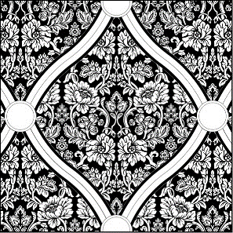
 |  | ARMONIA TS 3D
 |  | Inserti in marmo acidato, decorato, metallizzato gold o silver. Tridimensionale.
 |  | Inserts on marble etched, decorated, metallized gold or silver. Tridimensional.
 |  |  |  | Venduto al Mq / Sold on Sqm.
 |  |  |  | A = 30,5x37x1cm - 14,65 Pcs/Sqm
 |  |  |  | B = Ø 4,8cm - 14,65 Pcs/Sqm

Marmo/Marble |  | Metallizzazione |  | Formato/Size |  | Unità | Euro
Bardiglio |  | Gold or Silver |  | 30,5x37x1cm + Ø 4,8cm |  | €/Sqm | 1,700.00
Nero Marquinia |  | Gold or Silver |  | 30,5x37x1cm + Ø 4,8cm |  | €/Sqm | 1,700.00
Rosso Asiago |  | Gold or Silver |  | 30,5x37x1cm + Ø 4,8cm |  | €/Sqm | 1,700.00
Trani |  | Gold or Silver |  | 30,5x37x1cm + Ø 4,8cm |  | €/Sqm | 1,700.00

TS Acquaforte rifinita con foglia metallica sulla parte superiore dello scavo.
TS Acquaforte with metallic leaf applied on the relief pattern.
TS Офорт с металлической фольгой, нанесенной на рельефный узор.

 |  | ARMONIA T
 |  | Inserto in marmo acidato, decorato, metallizzato gold o silver.
 |  | Insert on marble etched, decorated, metallized gold or silver.
 |  |  |  | Venduto al Mq / Sold on Sqm.
 |  |  |  | A = 30,5x37x1cm - 14,65 Pcs/Sqm
 |  |  |  | B = Ø 4,8cm - 14,65 Pcs/Sqm

Marmo/Marble |  | Metallizzazione |  | Formato/Size |  | Unità | Euro
Bardiglio |  | Gold or Silver |  | 30,5x37x1cm + Ø 4,8cm |  | €/Sqm | 1,334.00
Nero Marquinia |  | Gold or Silver |  | 30,5x37x1cm + Ø 4,8cm |  | €/Sqm | 1,334.00
Rosso Asiago |  | Gold or Silver |  | 30,5x37x1cm + Ø 4,8cm |  | €/Sqm | 1,334.00
Trani |  | Gold or Silver |  | 30,5x37x1cm + Ø 4,8cm |  | €/Sqm | 1,334.00

T Acquaforte rifinita con foglia metallica sulla parte inferiore dello scavo.
T Acquaforte with metallic leaf applied on the etched pattern.
T Офорт с металлической фольгой, нанесенной на вытравленный узор.

 |  | ARMONIA OLD
 |  | Inserto in marmo acidato, decorato.
 |  | Insert on marble etched, decorated.
 |  |  |  | Venduto al Mq / Sold on Sqm.
 |  |  |  | A = 30,5x37x1cm - 14,65 Pcs/Sqm
 |  |  |  | B = Ø 4,8cm - 14,65 Pcs/Sqm

Marmo/Marble |  | Metallizzazione |  | Formato/Size |  | Unità | Euro
Bardiglio |  | - |  | 30,5x37x1cm + Ø 4,8cm |  | €/Sqm | 1,070.00
Nero Marquinia |  | - |  | 30,5x37x1cm + Ø 4,8cm |  | €/Sqm | 1,070.00
Rosso Asiago |  | - |  | 30,5x37x1cm + Ø 4,8cm |  | €/Sqm | 1,070.00
Trani |  | - |  | 30,5x37x1cm + Ø 4,8cm |  | €/Sqm | 1,070.00

OLD Acquaforte pigmentata, con anticatura eseguita a mano.
OLD Pigmented Acquaforte, with handmade antique-effect.
OLD Пигментированный офорт с эффектом состаренности, созданным вручную.
INCANTO |  |  |  |  |  | AKROS

 |  | INCANTO TS
 |  | Inserti in marmo acidato, decorato, metallizzato gold o silver.
 |  | Inserts on marble etched, decorated, metallized gold or silver.
 |  |  |  | Venduto al Mq / Sold on Sqm.
 |  |  |  | A = 38x38x1cm - 6,18 Pcs/Sqm
 |  |  |  | B = 26x26x1cm - 6,18 Pcs/Sqm

Marmo/Marble |  | Metallizzazione |  | Formato/Size |  | Unità | Euro
Biancone |  | Gold or Silver |  | 38x38x1cm + 26x26x1cm |  | €/Sqm | 1,705.00
Giallo Atlantide |  | Gold or Silver |  | 38x38x1cm + 26x26x1cm |  | €/Sqm | 1,705.00
Rosso Asiago |  | Gold or Silver |  | 38x38x1cm + 26x26x1cm |  | €/Sqm | 1,705.00
Trani |  | Gold or Silver |  | 38x38x1cm + 26x26x1cm |  | €/Sqm | 1,705.00

TS Acquaforte rifinita con foglia metallica sulla parte superiore dello scavo.
TS Acquaforte with metallic leaf applied on the relief pattern.
TS Офорт с металлической фольгой, нанесенной на рельефный узор.

 |  | INCANTO T
 |  | Inserto in marmo acidato, decorato, metallizzato gold o silver.
 |  | Insert on marble etched, decorated, metallized gold or silver.
 |  |  |  | Venduto al Mq / Sold on Sqm.
 |  |  |  | A = 38x38x1cm - 6,18 Pcs/Sqm
 |  |  |  | B = 26x26x1cm - 6,18 Pcs/Sqm

Marmo/Marble |  | Metallizzazione |  | Formato/Size |  | Unità | Euro
Biancone |  | Gold or Silver |  | 38x38x1cm + 26x26x1cm |  | €/Sqm | 1,440.00
Giallo Atlantide |  | Gold or Silver |  | 38x38x1cm + 26x26x1cm |  | €/Sqm | 1,440.00
Rosso Asiago |  | Gold or Silver |  | 38x38x1cm + 26x26x1cm |  | €/Sqm | 1,440.00
Trani |  | Gold or Silver |  | 38x38x1cm + 26x26x1cm |  | €/Sqm | 1,440.00

T Acquaforte rifinita con foglia metallica sulla parte inferiore dello scavo.
T Acquaforte with metallic leaf applied on the etched pattern.
T Офорт с металлической фольгой, нанесенной на вытравленный узор.

 |  | INCANTO OLD
 |  | Inserto in marmo acidato, decorato.
 |  | Insert on marble etched, decorated.
 |  |  |  | Venduto al Mq / Sold on Sqm.
 |  |  |  | A = 38x38x1cm - 6,18 Pcs/Sqm
 |  |  |  | B = 26x26x1cm - 6,18 Pcs/Sqm

Marmo/Marble |  | Metallizzazione |  | Formato/Size |  | Unità | Euro
Biancone |  | - |  | 38x38x1cm + 26x26x1cm |  | €/Sqm | 1,072.00
Giallo Atlantide |  | - |  | 38x38x1cm + 26x26x1cm |  | €/Sqm | 1,072.00
Rosso Asiago |  | - |  | 38x38x1cm + 26x26x1cm |  | €/Sqm | 1,072.00
Trani |  | - |  | 38x38x1cm + 26x26x1cm |  | €/Sqm | 1,072.00

OLD Acquaforte pigmentata, con anticatura eseguita a mano.
OLD Pigmented Acquaforte, with handmade antique-effect.
OLD Пигментированный офорт с эффектом состаренности, созданным вручную.
CLASSE |  |  |  |  |  | AKROS

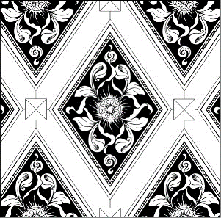
 |  | CLASSE TS 3D
 |  | Inserti in marmo acidato, decorato, metallizzato gold o silver. Tridimensionale.
 |  | Inserts on marble etched, decorated, metallized gold or silver. Tridimensional.
 |  |  |  |  | Venduto al Mq / Sold on Sqm.
 |  |  |  |  | A = 33x45x1cm - 12,30 Pcs/Sqm
 |  |  |  |  | B1+B2 = 27x4,8x1cm - 12,30 Pcs/Sqm
 |  |  |  |  | C = 4,8x4,8x2cm - 12,30 Pcs/Sqm
Marmo/Marble | Metallizzazione |  | Formato/Size |  |  | Unità | Euro
Biancone | Gold or Silver |  | 33x45x1cm + 27x4,8x1cm + 4,8x4,8x1cm |  |  | €/Sqm | 1,780.00
Giallo Atlantide | Gold or Silver |  | 33x45x1cm + 27x4,8x1cm + 4,8x4,8x1cm |  |  | €/Sqm | 1,780.00
Rosso Asiago | Gold or Silver |  | 33x45x1cm + 27x4,8x1cm + 4,8x4,8x1cm |  |  | €/Sqm | 1,780.00
Nero Marquinia | Gold or Silver |  | 33x45x1cm + 27x4,8x1cm + 4,8x4,8x1cm |  |  | €/Sqm | 1,780.00

TS Acquaforte rifinita con foglia metallica sulla parte superiore dello scavo.
TS Acquaforte with metallic leaf applied on the relief pattern.
TS Офорт с металлической фольгой, нанесенной на рельефный узор.

 |  | CLASSE T
 |  | Inserto in marmo acidato, decorato, metallizzato gold o silver.
 |  | Insert on marble etched, decorated, metallized gold or silver.
 |  |  |  |  | Venduto al Mq / Sold on Sqm.
 |  |  |  |  | A = 33x45x1cm - 12,30 Pcs/Sqm
 |  |  |  |  | B1+B2 = 27x4,8x1cm - 12,30 Pcs/Sqm
 |  |  |  |  | C = 4,8x4,8x1cm - 12,30 Pcs/Sqm
Marmo/Marble | Metallizzazione |  | Formato/Size |  |  | Unità | Euro
Biancone | Gold or Silver |  | 33x45x1cm + 27x4,8x1cm + 4,8x4,8x1cm |  |  | €/Sqm | 1,400.00
Giallo Atlantide | Gold or Silver |  | 33x45x1cm + 27x4,8x1cm + 4,8x4,8x1cm |  |  | €/Sqm | 1,400.00
Rosso Asiago | Gold or Silver |  | 33x45x1cm + 27x4,8x1cm + 4,8x4,8x1cm |  |  | €/Sqm | 1,400.00
Nero Marquinia | Gold or Silver |  | 33x45x1cm + 27x4,8x1cm + 4,8x4,8x1cm |  |  | €/Sqm | 1,400.00

T Acquaforte rifinita con foglia metallica sulla parte inferiore dello scavo.
T Acquaforte with metallic leaf applied on the etched pattern.
T Офорт с металлической фольгой, нанесенной на вытравленный узор.

 |  | CLASSE OLD
 |  | Inserto in marmo acidato, decorato.
 |  | Insert on marble etched, decorated.
 |  |  |  |  | Venduto al Mq / Sold on Sqm.
 |  |  |  |  | A = 33x45x1cm - 12,30 Pcs/Sqm
 |  |  |  |  | B1+B2 = 27x4,8x1cm - 12,30 Pcs/Sqm
 |  |  |  |  | C = 4,8x4,8x1cm - 12,30 Pcs/Sqm
Marmo/Marble | Metallizzazione |  | Formato/Size |  |  | Unità | Euro
Biancone | - |  | 33x45x1cm + 27x4,8x1cm + 4,8x4,8x1cm |  |  | €/Sqm | 1,125.00
Giallo Atlantide | - |  | 33x45x1cm + 27x4,8x1cm + 4,8x4,8x1cm |  |  | €/Sqm | 1,125.00
Rosso Asiago | - |  | 33x45x1cm + 27x4,8x1cm + 4,8x4,8x1cm |  |  | €/Sqm | 1,125.00
Nero Marquinia | - |  | 33x45x1cm + 27x4,8x1cm + 4,8x4,8x1cm |  |  | €/Sqm | 1,125.00

OLD Acquaforte pigmentata, con anticatura eseguita a mano.
OLD Pigmented Acquaforte, with handmade antique-effect.
OLD Пигментированный офорт с эффектом состаренности, созданным вручную.
ANIMA |  |  |  |  |  | AKROS

 |  |  | ANIMA TS
 |  |  | Inserti in marmo acidato, decorato, metallizzato gold o silver.
 |  |  | Inserts on marble etched, decorated, metallized gold or silver.
 |  |  | Venduto singolarmente o al Mq / Sold individually or on Sqm.
 |  |  | A + B = 40x40x1cm - 6,25 Pcs/Sqm

Marmo/Marble | Metallizzazione |  | Formato/Size | Unità | Euro | Unità | Euro
Biancone | Gold or Silver |  | 40x40x1cm | €/Pc | 180.00 | €/Sqm | 1,125.00
Giallo Atlantide | Gold or Silver |  | 40x40x1cm | €/Pc | 180.00 | €/Sqm | 1,125.00
Trani | Gold or Silver |  | 40x40x1cm | €/Pc | 180.00 | €/Sqm | 1,125.00
Bardiglio | Gold or Silver |  | 40x40x1cm | €/Pc | 180.00 | €/Sqm | 1,125.00

TS Acquaforte rifinita con foglia metallica sulla parte superiore dello scavo.
TS Acquaforte with metallic leaf applied on the relief pattern.
TS Офорт с металлической фольгой, нанесенной на рельефный узор.

 |  |  | ANIMA T
 |  |  | Inserto in marmo acidato, decorato, metallizzato gold o silver.
 |  |  | Insert on marble etched, decorated, metallized gold or silver.
 |  |  | Venduto singolarmente o al Mq / Sold individually or on Sqm.
 |  |  | A + B = 40x40x1cm - 6,25 Pcs/Sqm

Marmo/Marble | Metallizzazione |  | Formato/Size | Unità | Euro | Unità | Euro
Biancone | Gold or Silver |  | 40x40x1cm | €/Pc | 137.00 | €/Sqm | 856.00
Giallo Atlantide | Gold or Silver |  | 40x40x1cm | €/Pc | 137.00 | €/Sqm | 856.00
Trani | Gold or Silver |  | 40x40x1cm | €/Pc | 137.00 | €/Sqm | 856.00
Bardiglio | Gold or Silver |  | 40x40x1cm | €/Pc | 137.00 | €/Sqm | 856.00

T Acquaforte rifinita con foglia metallica sulla parte inferiore dello scavo.
T Acquaforte with metallic leaf applied on the etched pattern.
T Офорт с металлической фольгой, нанесенной на вытравленный узор.

 |  |  | ANIMA OLD
 |  |  | Inserto in marmo acidato, decorato.
 |  |  | Insert on marble etched, decorated.
 |  |  | Venduto singolarmente o al Mq / Sold individually or on Sqm.
 |  |  | A + B = 40x40x1cm - 6,25 Pcs/Sqm

Marmo/Marble | Metallizzazione |  | Formato/Size | Unità | Euro | Unità | Euro
Biancone | - |  | 40x40x1cm | €/Pc | 105.00 | €/Sqm | 656.00
Giallo Atlantide | - |  | 40x40x1cm | €/Pc | 105.00 | €/Sqm | 656.00
Trani | - |  | 40x40x1cm | €/Pc | 105.00 | €/Sqm | 656.00
Bardiglio | - |  | 40x40x1cm | €/Pc | 105.00 | €/Sqm | 656.00

OLD Acquaforte pigmentata, con anticatura eseguita a mano.
OLD Pigmented Acquaforte, with handmade antique-effect.
OLD Пигментированный офорт с эффектом состаренности, созданным вручную.
PASSIONE |  |  |  |  |  | AKROS

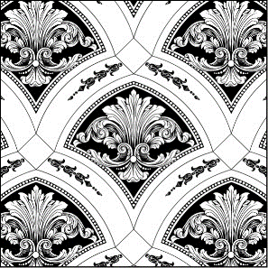
 |  | PASSIONE T 3D
 |  | Inserti in marmo acidato, decorato, metallizzato gold o silver. Tridimensionale.
 |  | Inserts on marble etched, decorated, metallized gold or silver. Tridimensional.
 |  |  |  | Venduto al Mq / Sold on Sqm.
 |  |  |  | A = 32,5x36x1cm - 15,25 Pcs/Sqm
 |  |  |  | B = 4,8x4,8x2cm - 15,25 Pcs/Sqm

Marmo/Marble |  | Metallizzazione |  | Formato/Size |  | Unità | Euro
Biancone |  | Gold or Silver |  | 32,5x36x1cm + 4,8x4,8x1cm |  | €/Sqm | 1,780.00
Giallo Atlantide |  | Gold or Silver |  | 32,5x36x1cm + 4,8x4,8x1cm |  | €/Sqm | 1,780.00
Rosso Asiago |  | Gold or Silver |  | 32,5x36x1cm + 4,8x4,8x1cm |  | €/Sqm | 1,780.00
Bardiglio |  | Gold or Silver |  | 32,5x36x1cm + 4,8x4,8x1cm |  | €/Sqm | 1,780.00

T Acquaforte rifinita con foglia metallica sulla parte inferiore dello scavo.
T Acquaforte with metallic leaf applied on the etched pattern.
T Офорт с металлической фольгой, нанесенной на вытравленный узор.

 |  | PASSIONE T
 |  | Inserto in marmo acidato, decorato, metallizzato gold o silver.
 |  | Insert on marble etched, decorated, metallized gold or silver.
 |  |  |  | Venduto al Mq / Sold on Sqm.
 |  |  |  | A = 32,5x36x1cm - 15,25 Pcs/Sqm
 |  |  |  | B = 4,8x4,8x1cm - 15,25 Pcs/Sqm

Marmo/Marble |  | Metallizzazione |  | Formato/Size |  | Unità | Euro
Biancone |  | Gold or Silver |  | 32,5x36x1cm + 4,8x4,8x1cm |  | €/Sqm | 1,400.00
Giallo Atlantide |  | Gold or Silver |  | 32,5x36x1cm + 4,8x4,8x1cm |  | €/Sqm | 1,400.00
Rosso Asiago |  | Gold or Silver |  | 32,5x36x1cm + 4,8x4,8x1cm |  | €/Sqm | 1,400.00
Bardiglio |  | Gold or Silver |  | 32,5x36x1cm + 4,8x4,8x1cm |  | €/Sqm | 1,400.00

T Acquaforte rifinita con foglia metallica sulla parte inferiore dello scavo.
T Acquaforte with metallic leaf applied on the etched pattern.
T Офорт с металлической фольгой, нанесенной на вытравленный узор.

 |  | PASSIONE OLD
 |  | Inserto in marmo acidato, decorato.
 |  | Insert on marble etched, decorated.
 |  |  |  | Venduto al Mq / Sold on Sqm.
 |  |  |  | A = 32,5x36x1cm - 15,25 Pcs/Sqm
 |  |  |  | B = 4,8x4,8x1cm - 15,25 Pcs/Sqm

Marmo/Marble |  | Metallizzazione |  | Formato/Size |  | Unità | Euro
Biancone |  | - |  | 32,5x36x1cm + 4,8x4,8x1cm |  | €/Sqm | 1,125.00
Giallo Atlantide |  | - |  | 32,5x36x1cm + 4,8x4,8x1cm |  | €/Sqm | 1,125.00
Rosso Asiago |  | - |  | 32,5x36x1cm + 4,8x4,8x1cm |  | €/Sqm | 1,125.00
Bardiglio |  | - |  | 32,5x36x1cm + 4,8x4,8x1cm |  | €/Sqm | 1,125.00

OLD Acquaforte pigmentata, con anticatura eseguita a mano.
OLD Pigmented Acquaforte, with handmade antique-effect.
OLD Пигментированный офорт с эффектом состаренности, созданным вручную.
SINTESI |  |  |  |  |  | AKROS

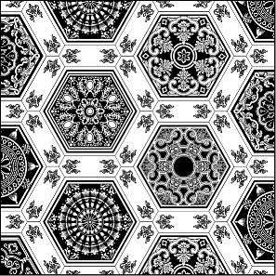
 |  | SINTESI T
 |  | Inserto in marmo acidato, decorato, metallizzato gold o silver.
 |  | Insert on marble etched, decorated, metallized gold or silver.
 |  |  | Venduto al Mq / Sold on Sqm.
 |  |  | 25x31,5x1cm
 |  |  | 18,45 Pcs/Sqm

Marmo/Marble |  | Metallizzazione |  | Formato/Size |  | Unità | Euro
Trani |  | Gold or Silver |  | 25x31,5x1cm |  | €/Sqm | 1,580.00
Giallo Atlantide |  | Gold or Silver |  | 25x31,5x1cm |  | €/Sqm | 1,580.00
Rosso Asiago |  | Gold or Silver |  | 25x31,5x1cm |  | €/Sqm | 1,580.00
Nero Marquinia |  | Gold or Silver |  | 25x31,5x1cm |  | €/Sqm | 1,580.00

T Acquaforte rifinita con foglia metallica sulla parte inferiore dello scavo.
T Acquaforte with metallic leaf applied on the etched pattern.
T Офорт с металлической фольгой, нанесенной на вытравленный узор.

 |  | SINTESI OLD
 |  | Inserto in marmo acidato, decorato.
 |  | Insert on marble etched, decorated.
 |  |  | Venduto al Mq / Sold on Sqm.
 |  |  | 25x31,5x1cm
 |  |  | 18,45 Pcs/Sqm

Marmo/Marble |  | Metallizzazione |  | Formato/Size |  | Unità | Euro
Trani |  | - |  | 25x31,5x1cm |  | €/Sqm | 1,250.00
Giallo Atlantide |  | - |  | 25x31,5x1cm |  | €/Sqm | 1,250.00
Rosso Asiago |  | - |  | 25x31,5x1cm |  | €/Sqm | 1,250.00
Nero Marquinia |  | - |  | 25x31,5x1cm |  | €/Sqm | 1,250.00

OLD Acquaforte pigmentata, con anticatura eseguita a mano.
OLD Pigmented Acquaforte, with handmade antique-effect.
OLD Пигментированный офорт с эффектом состаренности, созданным вручную.

INFINITO |  |  |  |  |  | AKROS

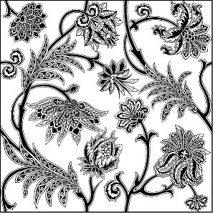
 |  | INFINITO TS
 |  | Inserti in marmo acidato, decorato, metallizzato gold o silver.
 |  | Inserts on marble etched, decorated, metallized gold or silver.
 |  | Venduto singolarmente / Sold individually.
 |  | 40x40x1cm
 |  | 6,25 Pcs/Sqm

Marmo/Marble |  | Metallizzazione |  | Formato/Size |  | Unità | Euro
Biancone |  | Gold or Silver |  | 40x40x1cm |  | €/Pc | 180.00
Giallo Atlantide |  | Gold or Silver |  | 40x40x1cm |  | €/Pc | 180.00
Nero Marquinia |  | Gold or Silver |  | 40x40x1cm |  | €/Pc | 180.00
Bardiglio |  | Gold or Silver |  | 40x40x1cm |  | €/Pc | 180.00

TS Acquaforte rifinita con foglia metallica sulla parte superiore dello scavo.
TS Acquaforte with metallic leaf applied on the relief pattern.
TS Офорт с металлической фольгой, нанесенной на рельефный узор.

 |  | INFINITO T
 |  | Inserto in marmo acidato, decorato, metallizzato gold o silver.
 |  | Insert on marble etched, decorated, metallized gold or silver.
 |  | Venduto singolarmente / Sold individually.
 |  | 40x40x1cm
 |  | 6,25 Pcs/Sqm

Marmo/Marble |  | Metallizzazione |  | Formato/Size |  | Unità | Euro
Biancone |  | Gold or Silver |  | 40x40x1cm |  | €/Pc | 137.00
Giallo Atlantide |  | Gold or Silver |  | 40x40x1cm |  | €/Pc | 137.00
Nero Marquinia |  | Gold or Silver |  | 40x40x1cm |  | €/Pc | 137.00
Bardiglio |  | Gold or Silver |  | 40x40x1cm |  | €/Pc | 137.00

T Acquaforte rifinita con foglia metallica sulla parte inferiore dello scavo.
T Acquaforte with metallic leaf applied on the etched pattern.
T Офорт с металлической фольгой, нанесенной на вытравленный узор.

 |  | INFINITO OLD
 |  | Inserto in marmo acidato, decorato.
 |  | Insert on marble etched, decorated.
 |  | Venduto singolarmente / Sold individually.
 |  | 40x40x1cm
 |  | 6,25 Pcs/Sqm

Marmo/Marble |  | Metallizzazione |  | Formato/Size |  | Unità | Euro
Biancone |  | - |  | 40x40x1cm |  | €/Pc | 105.00
Giallo Atlantide |  | - |  | 40x40x1cm |  | €/Pc | 105.00
Nero Marquinia |  | - |  | 40x40x1cm |  | €/Pc | 105.00
Bardiglio |  | - |  | 40x40x1cm |  | €/Pc | 105.00

OLD Acquaforte pigmentata, con anticatura eseguita a mano.
OLD Pigmented Acquaforte, with handmade antique-effect.
OLD Пигментированный офорт с эффектом состаренности, созданным вручную.
LUCE |  |  |  |  |  | AKROS

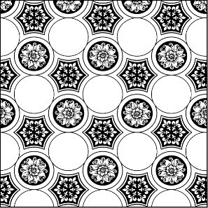
 |  | LUCE IERI T 3D
 |  | Inserti in marmo acidato, decorato, metallizzato gold o silver. Tridimensionale.
 |  | Inserts on marble etched, decorated, metallized gold or silver. Tridimensional.
 |  |  |  | Venduto al Mq / Sold on Sqm.
 |  |  |  | A = 29,5x36,5x1cm - 10,46 Pcs/Sqm
 |  |  |  | B = Ø 4,8x2cm - 168 Pcs/Sqm

Marmo/Marble |  | Metallizzazione |  | Formato/Size |  | Unità | Euro
Biancone |  | Gold or Silver |  | 29,5x36,5x1cm + Ø 4,8cm |  | €/Sqm | 2,510.00
Nero Marquinia |  | Gold or Silver |  | 29,5x36,5x1cm + Ø 4,8cm |  | €/Sqm | 2,510.00
Rosso Asiago |  | Gold or Silver |  | 29,5x36,5x1cm + Ø 4,8cm |  | €/Sqm | 2,510.00
Bardiglio |  | Gold or Silver |  | 29,5x36,5x1cm + Ø 4,8cm |  | €/Sqm | 2,510.00

T Acquaforte rifinita con foglia metallica sulla parte inferiore dello scavo.
T Acquaforte with metallic leaf applied on the etched pattern.
T Офорт с металлической фольгой, нанесенной на вытравленный узор.

 |  | LUCE IERI OLD
 |  | Inserto in marmo acidato, decorato.
 |  | Insert on marble etched, decorated.
 |  |  |  | Venduto al Mq / Sold on Sqm.
 |  |  |  | A = 29,5x36,5x1cm - 10,46 Pcs/Sqm
 |  |  |  | B = Ø 4,8x1cm - 168 Pcs/Sqm

Marmo/Marble |  | Metallizzazione |  | Formato/Size |  | Unità | Euro
Biancone |  | - |  | 29,5x36,5x1cm + Ø 4,8cm |  | €/Sqm | 1,740.00
Nero Marquinia |  | - |  | 29,5x36,5x1cm + Ø 4,8cm |  | €/Sqm | 1,740.00
Rosso Asiago |  | - |  | 29,5x36,5x1cm + Ø 4,8cm |  | €/Sqm | 1,740.00
Bardiglio |  | - |  | 29,5x36,5x1cm + Ø 4,8cm |  | €/Sqm | 1,740.00

OLD Acquaforte pigmentata, con anticatura eseguita a mano.
OLD Pigmented Acquaforte, with handmade antique-effect.
OLD Пигментированный офорт с эффектом состаренности, созданным вручную.

LUCE |  |  |  |  |  | AKROS

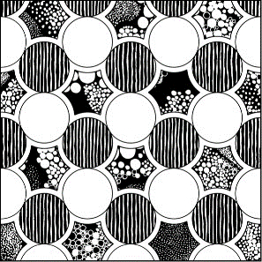
 |  | LUCE OGGI T 3D
 |  | Inserti in marmo acidato, decorato, metallizzato gold o silver. Tridimensionale.
 |  | Inserts on marble etched, decorated, metallized gold or silver. Tridimensional.
 |  |  |  | Venduto al Mq / Sold on Sqm.
 |  |  |  | A = 29,5x36,5x1cm - 10,46 Pcs/Sqm
 |  |  |  | B = Ø 4,8x2cm - 168 Pcs/Sqm

Marmo/Marble |  | Metallizzazione |  | Formato/Size |  | Unità | Euro
Biancone |  | Gold or Silver |  | 29,5x36,5x1cm + Ø 4,8cm |  | €/Sqm | 2,510.00
Nero Marquinia |  | Gold or Silver |  | 29,5x36,5x1cm + Ø 4,8cm |  | €/Sqm | 2,510.00
Rosso Asiago |  | Gold or Silver |  | 29,5x36,5x1cm + Ø 4,8cm |  | €/Sqm | 2,510.00
Bardiglio |  | Gold or Silver |  | 29,5x36,5x1cm + Ø 4,8cm |  | €/Sqm | 2,510.00

T Acquaforte rifinita con foglia metallica sulla parte inferiore dello scavo.
T Acquaforte with metallic leaf applied on the etched pattern.
T Офорт с металлической фольгой, нанесенной на вытравленный узор.

 |  | LUCE OGGI OLD
 |  | Inserto in marmo acidato, decorato.
 |  | Insert on marble etched, decorated.
 |  |  |  | Venduto al Mq / Sold on Sqm.
 |  |  |  | A = 29,5x36,5x1cm - 10,46 Pcs/Sqm
 |  |  |  | B = Ø 4,8x1cm - 168 Pcs/Sqm

Marmo/Marble |  | Metallizzazione |  | Formato/Size |  | Unità | Euro
Biancone |  | - |  | 29,5x36,5x1cm + Ø 4,8cm |  | €/Sqm | 1,740.00
Nero Marquinia |  | - |  | 29,5x36,5x1cm + Ø 4,8cm |  | €/Sqm | 1,740.00
Rosso Asiago |  | - |  | 29,5x36,5x1cm + Ø 4,8cm |  | €/Sqm | 1,740.00
Bardiglio |  | - |  | 29,5x36,5x1cm + Ø 4,8cm |  | €/Sqm | 1,740.00

OLD Acquaforte pigmentata, con anticatura eseguita a mano.
OLD Pigmented Acquaforte, with handmade antique-effect.
OLD Пигментированный офорт с эффектом состаренности, созданным вручную.

RIFLESSI |  |  |  |  |  | AKROS

 |  | RIFLESSI T
 |  | Inserti in marmo acidato, decorato, metallizzato gold o silver.
 |  | Inserts on marble etched, decorated, metallized gold or silver.
 |  |  | Venduto al Mq / Sold on Sqm.
 |  |  | 29x29x1cm

Marmo/Marble |  | Metallizzazione |  | Formato/Size |  | Unità | Euro
Biancone |  | Gold or Silver |  | 29x29x1cm |  | €/Sqm | 1,360.00
Nero Marquinia |  | Gold or Silver |  | 29x29x1cm |  | €/Sqm | 1,360.00
Giallo Atlantide |  | Gold or Silver |  | 29x29x1cm |  | €/Sqm | 1,360.00
Bardiglio |  | Gold or Silver |  | 29x29x1cm |  | €/Sqm | 1,360.00

T Acquaforte rifinita con foglia metallica sulla parte inferiore dello scavo.
T Acquaforte with metallic leaf applied on the etched pattern.
T Офорт с металлической фольгой, нанесенной на вытравленный узор.

 |  | RIFLESSI OLD
 |  | Inserto in marmo acidato, decorato.
 |  | Insert on marble etched, decorated.
 |  |  | Venduto al Mq / Sold on Sqm.
 |  |  | 29x29x1cm

Marmo/Marble |  | Metallizzazione |  | Formato/Size |  | Unità | Euro
Biancone |  | - |  | 29x29x1cm |  | €/Sqm | 1,083.00
Nero Marquinia |  | - |  | 29x29x1cm |  | €/Sqm | 1,083.00
Giallo Atlantide |  | - |  | 29x29x1cm |  | €/Sqm | 1,083.00
Bardiglio |  | - |  | 29x29x1cm |  | €/Sqm | 1,083.00

OLD Acquaforte pigmentata, con anticatura eseguita a mano.
OLD Pigmented Acquaforte, with handmade antique-effect.
OLD Пигментированный офорт с эффектом состаренности, созданным вручную.

9-ARTWORK
ARTWORK |  |  |  |  | AKROS

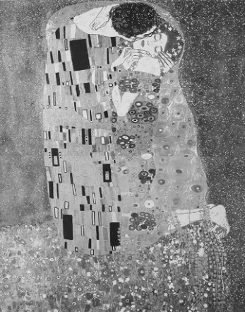
 | THE KISS | PANNELLO/PANEL ON MARBLE
 | 100x140x1cm
 | Rielaborazione su marmo Bianco Perlino acidato, decorato, metallizzato.
 | Redesigned artwork on marble Bianco Perlino etched, decorated, metallized.
 | Venduto singolarmente / Sold individually.
 | Composto da 2 Pz 70x100x1cm
 | Composed by 2 Pcs 70x100x1cm
 | Cornice in legno gold / Wooden frame with gold €/Ml 100,00

Marmo/Marble | Metallizzazione |  | Formato/Size |  | Unità | Euro
Bianco Perlino | Gold/Silver |  | 100x140x1cm |  | €/Panel | 3,185.00

T Acquaforte rifinita con foglia metallica sulla parte inferiore dello scavo.
T Acquaforte with metallic leaf applied on the etched pattern.
T Офорт с металлической фольгой, нанесенной на вытравленный узор.

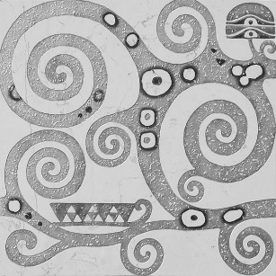
 | TREE OF LIFE | MARBLE
 | 40x40x1cm
 | Inserto in marmo acidato, decorato, metallizzato
 | Insert on marble etched, decorated, metallized.
 | Venduto singolarmente / Sold individually.
 | 40x40x1cm 1 Pz = 4 Kg. 1 Box = 5 Pz (0,8 Sqm)

Marmo/Marble | Metallizzazione |  | Formato/Size |  | Unità | Euro
Bianco Perlino | Gold/Silver |  | 40x40x1cm |  | €/Pcs | 137.00

T Acquaforte rifinita con foglia metallica sulla parte inferiore dello scavo.
T Acquaforte with metallic leaf applied on the etched pattern.
T Офорт с металлической фольгой, нанесенной на вытравленный узор.

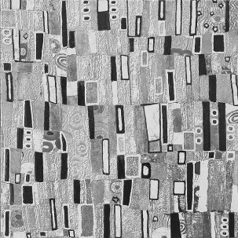
 | THE KISS | MARBLE
 | 40x40x1cm
 | Inserto in marmo acidato, decorato, metallizzato
 | Insert on marble etched, decorated, metallized.
 | Venduto singolarmente / Sold individually.
 | 40x40x1cm 1 Pz = 4 Kg. 1 Box = 5 Pz (0,8 Sqm)

Marmo/Marble | Metallizzazione |  | Formato/Size |  | Unità | Euro
Bianco Perlino | Gold/Silver |  | 40x40x1cm |  | €/Pcs | 137.00

T Acquaforte rifinita con foglia metallica sulla parte inferiore dello scavo.
T Acquaforte with metallic leaf applied on the etched pattern.
T Офорт с металлической фольгой, нанесенной на вытравленный узор.
ARTWORK |  |  |  |  | AKROS

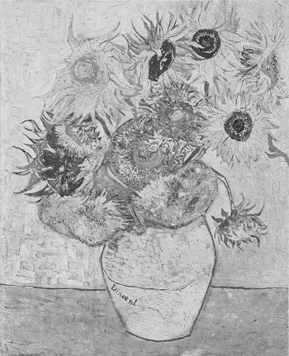
 | SUNFLOWERS | PANNELLO/PANEL ON MARBLE
 | 80x100xcm
 | Rielaborazione su marmo Giallo Atlantide acidato, decorato multicolor.
 | Redesigned artwork on marble Giallo Atlantide etched, decorated multicolor.
 | Venduto singolarmente / Sold individually.
 | Composto da 2 Pz 50x80x1cm
 | Composed by 2 Pcs 50x80x1cm
 | Cornice in legno gold / Wooden frame with gold €/Ml 100,00

Marmo/Marble | Metallizzazione |  | Formato/Size |  | Unità | Euro
Giallo Atlantide | - |  | 80x100x1cm |  | €/Panel | 1,560.00

N Acquaforte pigmentata, con anticatura eseguita a mano.
N Pigmented Acquaforte, with handmade antique-effect.
N Пигментированный офорт с эффектом состаренности, созданным вручную.

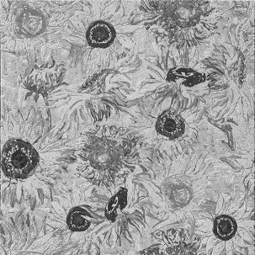
 | SUNFLOWERS | MARBLE
 | 40x40x1cm
 | Inserto in marmo acidato, decorato multicolor.
 | Insert on marble etched, decorated multicolor.
 | Venduto singolarmente / Sold individually.
 | 40x40x1cm 1 Pz = 4 Kg. 1 Box = 5 Pz (0,8 Sqm)

Marmo/Marble | Metallizzazione |  | Formato/Size |  | Unità | Euro
Giallo Atlantide | - |  | 40x40x1cm |  | €/Pcs | 120.00

N Acquaforte pigmentata, con anticatura eseguita a mano.
N Pigmented Acquaforte, with handmade antique-effect.
N Пигментированный офорт с эффектом состаренности, созданным вручную.

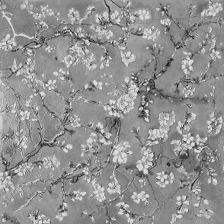
 | ALMOND BLOSSOM |  | MARBLE
 | 40x40x1cm
 | Inserto in marmo acidato, decorato multicolor.
 | Insert on marble etched, decorated multicolor.
 | Venduto singolarmente / Sold individually.
 | 40x40x1cm 1 Pz = 4 Kg. 1 Box = 5 Pz (0,8 Sqm)

Marmo/Marble | Metallizzazione |  | Formato/Size |  | Unità | Euro
Bianco Perlino | - |  | 40x40x1cm |  | €/Pcs | 120.00

N Acquaforte pigmentata, con anticatura eseguita a mano.
N Pigmented Acquaforte, with handmade antique-effect.
N Пигментированный офорт с эффектом состаренности, созданным вручную.
ARTWORK |  |  |  |  | AKROS

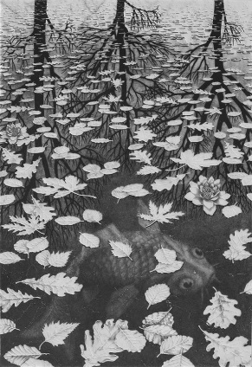
 | TREE WORLDS | PANNELLO/PANEL ON MARBLE
 | 65x95x1cm
 | Rielaborazione su marmo Bianco Carrara acidato, decorato.
 | Redesigned artwork on marble Bianco Carrara etched, decorated.
 | Venduto singolarmente / Sold individually.
 | Cornice in legno gold / Wooden frame with gold €/Ml 100,00

Marmo/Marble | Metallizzazione |  | Formato/Size |  | Unità | Euro
Bianco Carrara | - |  | 65x95x1cm |  | €/Panel | 1,204.00

N Acquaforte pigmentata, con anticatura eseguita a mano.
N Pigmented Acquaforte, with handmade antique-effect.
N Пигментированный офорт с эффектом состаренности, созданным вручную.

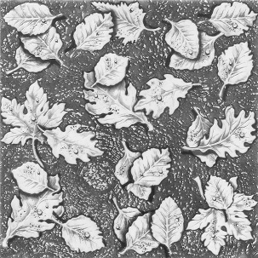
 | TREE WORLDS | MARBLE
 | 40x40x1cm
 | Inserto in marmo acidato, decorato.
 | Insert on marble etched, decorated.
 | Venduto singolarmente / Sold individually.
 | 40x40x1cm 1 Pz = 4 Kg. 1 Box = 5 Pz (0,8 Sqm)

Marmo/Marble | Metallizzazione |  | Formato/Size |  | Unità | Euro
Bianco Carrara | - |  | 40x40x1cm |  | €/Pcs | 120.00

N Acquaforte pigmentata, con anticatura eseguita a mano.
N Pigmented Acquaforte, with handmade antique-effect.
N Пигментированный офорт с эффектом состаренности, созданным вручную.

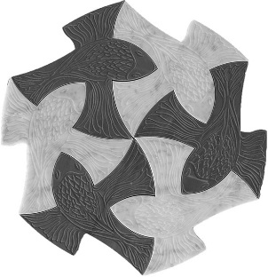
 | INFINITE FISH | MARBLE
 | 40x40x1cm
 | Inserto in marmo acidato, decorato, tagliato a water-jet.
 | Insert on marble etched, decorated, cut on water-jet.
 | Venduto al mq / Sold on sqm.
 | 1 Pc 38x38x1cm - 1 Sqm = 64 Pcs

Marmo/Marble | Metallizzazione |  | Formato/Size |  | Unità | Euro
Bianco Carrara/Bardiglio | - |  | 1 Sqm = 64 Pcs |  | €/Sqm | 1,180.00

N Acquaforte pigmentata, con anticatura eseguita a mano.
N Pigmented Acquaforte, with handmade antique-effect.
N Пигментированный офорт с эффектом состаренности, созданным вручную.
FIREWORKS |  |  |  |  | AKROS

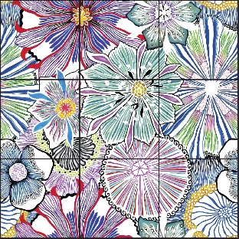
 | FIREWORKS | MARBLE
 | 40x40x1cm
 | Inserto in marmo acidato, decorato, metallizzato gold o silver.
 | Insert on marble etched, decorated, metallized gold or silver.
 | Venduto singolarmente o a set / Sold individually or set.
 | 1 Pcs = 40x40x1cm - 1 Set = 9 Pcs

Marmo/Marble | Metallizzazione | Formato/Size |  |  | Unità | Euro
Bianco Carrara | Silver | 40x40x1cm |  |  | €/Pcs | 137.00
Bianco Carrara | Silver | 1 Set = 9 Pcs |  |  | €/Set | 1233.00

Marmo/Marble | Metallizzazione | Preforato/Perforated |  | Size | Unità | Euro
Bianco Carrara | Silver | Preforato/Perforated |  | 40x40x1cm | €/Pcs | 182.00
Bianco Carrara | Silver | Preforato/Perforated |  | 1 Set = 9 Pcs | €/Set | 1633.00

T Acquaforte rifinita con foglia metallica sulla parte inferiore dello scavo.
T Acquaforte with metallic leaf applied on the etched pattern.
T Офорт с металлической фольгой, нанесенной на вытравленный узор.

Preforato/Perforated: Piaste forate per l'inserimento della fibra ottica. / Tiles perforated for optical fiber.
FIBRA OTTICA NON INCLUSA / OPTICAL FIBER NOT INCLUDED.

 | FIREWORKS | WOOD
 | 40x40x2cm
 | Inserto in legno inciso e decorato.
 | Insert on wood engraved and decorated.
 | Venduto al Mq o a set / Sold on Sqm or set.
 | 1 Pcs = 40x40x2cm - 1 Set = 9 Pcs

Legno/Wood | Metallizzazione | Formato/Size |  | Unità |  | Euro
Acero / Maple | - | Sqm |  | €/Sqm |  | 962.50
Acero / Maple | - | 1 Set = 9 Pcs |  | €/Set |  | 1386.00
Noce / Walnut | - | Sqm |  | €/Sqm |  | 1025.00
Noce / Walnut | - | 1 Set = 9 Pcs |  | €/Set |  | 1476.00

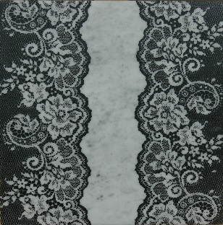
 | MACRAME' | MARBLE
 | 40x40x1cm
 | Inserto in marmo acidato, decorato.
 | Insert on marble etched, decorated.
 | Venduto singolarmente / Sold individually.
 | 1 Pcs = 40x40x1cm

Marmo/Marble | Metallizzazione | Formato/Size |  | Unità |  | Euro
Bianco Carrara | - | 1 Pcs 40x40x1cm |  | €/Pcs |  | 115.00

10-WOOD DESIGNS
WOOD DESIGNS |  |  |  | AKROS

Indice Listino / Price List Index:

ALGEDI WOOD |  |  |  |  | Pg. 2
AGENA WOOD |  |  |  |  | Pg. 3
MIRA WOOD |  |  |  |  | Pg. 4
FIREWORKS WOOD |  |  |  |  | Pg. 4
ENIGMA WOOD |  |  |  |  | Pg. 5
APSIDHA WOOD |  |  |  |  | Pg. 6
AERAS WOOD |  |  |  |  | Pg. 7
PERIPETIA WOOD |  |  |  |  | Pg. 8
TONOS WOOD |  |  |  |  | Pg. 9
ENIA WOOD |  |  |  |  | Pg. 10
PALEOS WOOD |  |  |  |  | Pg. 11

WOOD DESIGNS |  |  |  | AKROS

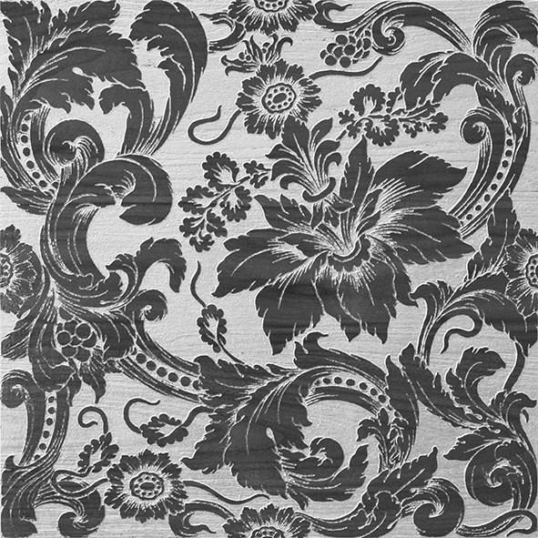
 | ALGEDI T | WOOD
 | Inserto in legno inciso, decorato, metallizzato gold o silver.
 | Insert on wood engraved, decorated, metallized gold or silver.
 | Venduto singolarmente / Sold individually.
 | 40x40x2cm - 1 Pc = 2Kg.
 | Sp. / Thk. = 2 Cm

Legno/Wood | Metallizzazione |  | Formato/Size | Unità | Euro
Acero / Maple | Gold/Silver |  | 40x40x2cm | €/Pc | 220.00
Noce / Walnut | Gold/Silver |  | 40x40x2cm | €/Pc | 240.00

T Incisione rifinita con foglia metallica sulla parte inferiore dello scavo.
T Engraved with metallic leaf applied on the etched pattern.
T гравюра с металлической фольгой, нанесенной на вытравленный узор.

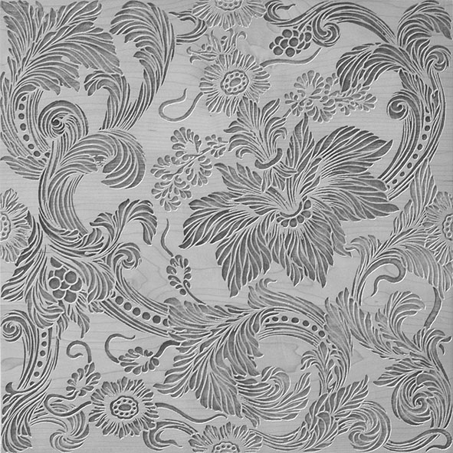
 | ALGEDI N | WOOD
 | Inserto in legno inciso, decorato multicolor.
 | Insert on wood engraved, decorated multicolor.
 | Venduto singolarmente / Sold individually.
 | 40x40x2cm - 1 Pc = 2Kg.
 | Sp. / Thk. = 2 Cm

Legno/Wood | Metallizzazione |  | Formato/Size | Unità | Euro
Acero / Maple | - |  | 40x40x2cm | €/Pc | 154.00
Noce / Walnut | - |  | 40x40x2cm | €/Pc | 164.00

N Incisione pigmentata, con anticatura eseguita a mano.
N Pigmented etching, with handmade antique-effect.
N Пигментированная гравюра, с эффектом состаренности, созданным вручную.

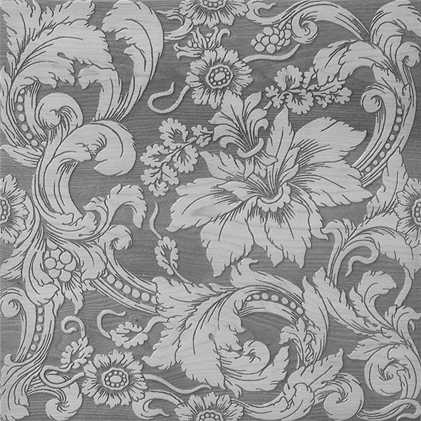
 | ALGEDI NATURALE |  | WOOD
 | Inserto in legno inciso.
 | Insert on wood engraved.
 | Venduto singolarmente / Sold individually.
 | 40x40x2cm - 1 Pc = 2Kg.
 | Sp. / Thk. = 2 Cm

Legno/Wood | Metallizzazione |  | Formato/Size | Unità | Euro
Acero / Maple | - |  | 40x40x2cm | €/Pc | 133.00
Noce / Walnut | - |  | 40x40x2cm | €/Pc | 143.00

Incisione naturale su legno.
Natural engraving on wood.
естественная гравюра на дереве

WOOD DESIGNS |  |  |  | AKROS

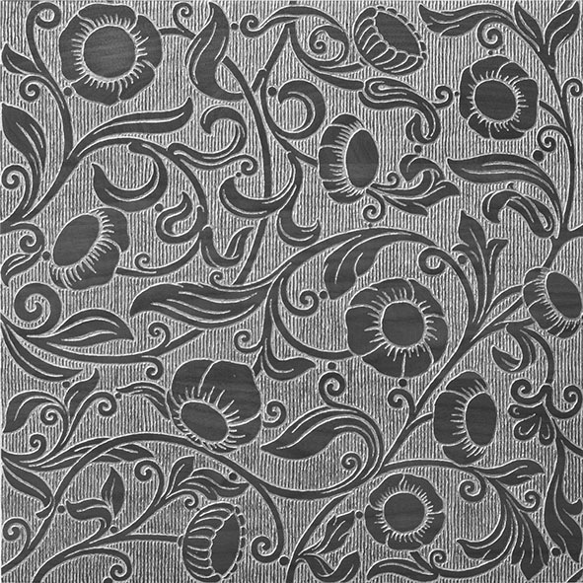
 | AGENA T | WOOD
 | Inserto in legno inciso, decorato, metallizzato gold o silver.
 | Insert on wood engraved, decorated, metallized gold or silver.
 | Venduto singolarmente / Sold individually.
 | 40x40x2cm - 1 Pc = 2Kg.
 | Sp. / Thk. = 2 Cm

Legno/Wood | Metallizzazione |  | Formato/Size | Unità | Euro
Acero / Maple | Gold/Silver |  | 40x40x2cm | €/Pc | 220.00
Noce / Walnut | Gold/Silver |  | 40x40x2cm | €/Pc | 240.00

T Incisione rifinita con foglia metallica sulla parte inferiore dello scavo.
T Engraved with metallic leaf applied on the etched pattern.
T гравюра с металлической фольгой, нанесенной на вытравленный узор.

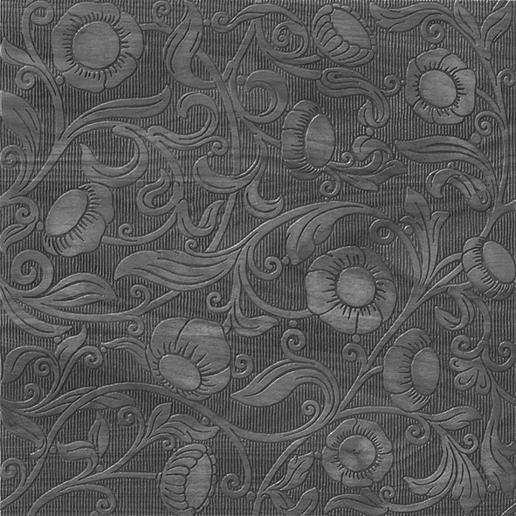
 | AGENA NATURALE |  | WOOD
 | Inserto in legno inciso.
 | Insert on wood engraved.
 | Venduto singolarmente / Sold individually.
 | 40x40x2cm - 1 Pc = 2Kg.
 | Sp. / Thk. = 2 Cm

Legno/Wood | Metallizzazione |  | Formato/Size | Unità | Euro
Acero / Maple | - |  | 40x40x2cm | €/Pc | 133.00
Noce / Walnut | - |  | 40x40x2cm | €/Pc | 143.00

Incisione naturale su legno.
Natural engraving on wood.
естественная гравюра на дереве

WOOD DESIGNS |  |  |  | AKROS

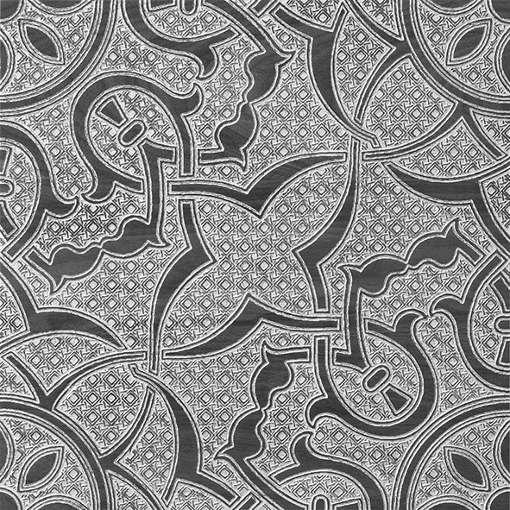
 | MIRA T | WOOD
 | Inserto in legno inciso, decorato, metallizzato gold o silver.
 | Insert on wood engraved, decorated, metallized gold or silver.
 | Venduto singolarmente / Sold individually.
 | 40x40x2cm - 1 Pc = 2Kg.
 | Sp. / Thk. = 2 Cm

Legno/Wood | Metallizzazione |  | Formato/Size | Unità | Euro
Acero / Maple | Gold/Silver |  | 40x40x2cm | €/Pc | 220.00
Noce / Walnut | Gold/Silver |  | 40x40x2cm | €/Pc | 240.00

T Incisione rifinita con foglia metallica sulla parte inferiore dello scavo.
T Engraved with metallic leaf applied on the etched pattern.
T гравюра с металлической фольгой, нанесенной на вытравленный узор.

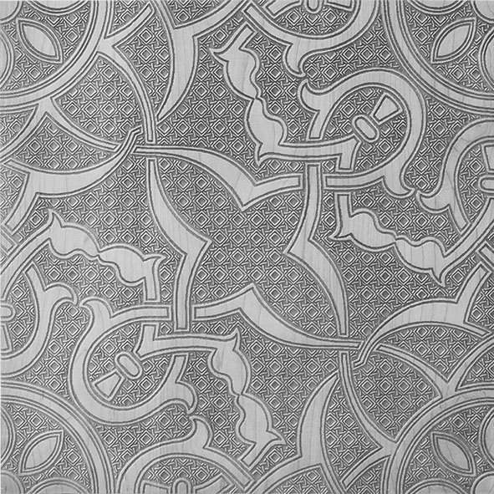
 | MIRA NATURALE |  | WOOD
 | Inserto in legno inciso.
 | Insert on wood engraved.
 | Venduto singolarmente / Sold individually.
 | 40x40x2cm - 1 Pc = 2Kg.
 | Sp. / Thk. = 2 Cm

Legno/Wood | Metallizzazione |  | Formato/Size | Unità | Euro
Acero / Maple | - |  | 40x40x2cm | €/Pc | 133.00
Noce / Walnut | - |  | 40x40x2cm | €/Pc | 143.00

Incisione naturale su legno.
Natural engraving on wood.
естественная гравюра на дереве

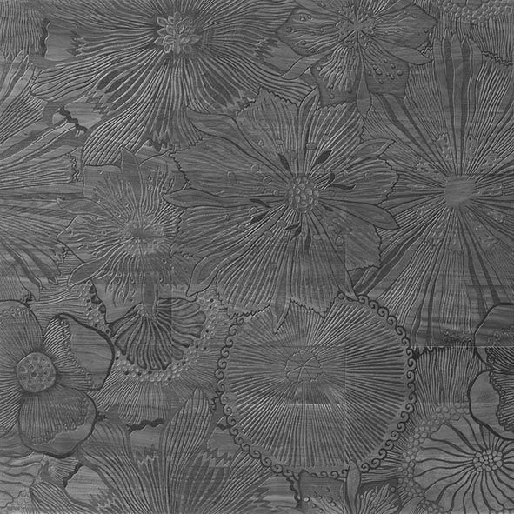
 | FIREWORKS N | WOOD
 | Inserto in legno inciso, decorato multicolor.
 | Insert on wood engraved, decorated multicolor.
 | Venduto a set di 9 Pz / Sold on set with 9 Pcs.
 | 1 Pc = 40x40x2cm - 1 Set composed by 9 Pcs.
 | Sp. / Thk. = 2 Cm

Legno/Wood | Metallizzazione |  | Formato/Size | Unità | Euro
Acero / Maple | - |  | 120x120x2cm | €/Set | 1,386.00
Noce / Walnut | - |  | 120x120x2cm | €/Set | 1,476.00

N Incisione pigmentata, con anticatura eseguita a mano.
N Pigmented etching, with handmade antique-effect.
N Пигментированная гравюра, с эффектом состаренности, созданным вручную.
WOOD DESIGNS |  |  |  | AKROS

 | ENIGMA T | WOOD
 | Inserto in legno inciso, decorato, metallizzato gold o silver.
 | Insert on wood engraved, decorated, metallized gold or silver.
 | Venduto singolarmente / Sold individually.
 | Sp. / Thk. = 2 Cm

Legno/Wood | Metallizzazione |  | Formato/Size | Unità | Euro
Acero / Maple | Gold/Silver |  | 30,5x52,8x2cm | €/Pc | 220.00
Noce / Walnut | Gold/Silver |  | 30,5x52,8x2cm | €/Pc | 240.00

T Incisione rifinita con foglia metallica sulla parte inferiore dello scavo.
T Engraved with metallic leaf applied on the etched pattern.
T гравюра с металлической фольгой, нанесенной на вытравленный узор.

 | ENIGMA NATURALE |  | WOOD
 | Inserto in legno inciso.
 | Insert on wood engraved.
 | Venduto singolarmente / Sold individually.
 | Sp. / Thk. = 2 Cm

Legno/Wood | Metallizzazione |  | Formato/Size | Unità | Euro
Acero / Maple | - |  | 30,5x52,8x2cm | €/Pc | 133.00
Noce / Walnut | - |  | 30,5x52,8x2cm | €/Pc | 143.00

Incisione naturale su legno.
Natural engraving on wood.
естественная гравюра на дереве

WOOD DESIGNS |  |  |  | AKROS

 | APSIDHA T | WOOD
 | Inserto in legno inciso, decorato, metallizzato gold o silver.
 | Insert on wood engraved, decorated, metallized gold or silver.
 | Venduto singolarmente / Sold individually.
 | 40x40x2cm - 1 Pc = 2Kg.
 | Sp. / Thk. = 2 Cm

Legno/Wood | Metallizzazione |  | Formato/Size | Unità | Euro
Acero / Maple | Gold/Silver |  | 40x40x2cm | €/Pc | 220.00
Noce / Walnut | Gold/Silver |  | 40x40x2cm | €/Pc | 240.00

T Incisione rifinita con foglia metallica sulla parte inferiore dello scavo.
T Engraved with metallic leaf applied on the etched pattern.
T гравюра с металлической фольгой, нанесенной на вытравленный узор.

 | APSIDHA NATURALE |  | WOOD
 | Inserto in legno inciso.
 | Insert on wood engraved.
 | Venduto singolarmente / Sold individually.
 | 40x40x2cm - 1 Pc = 2Kg.
 | Sp. / Thk. = 2 Cm

Legno/Wood | Metallizzazione |  | Formato/Size | Unità | Euro
Acero / Maple | - |  | 40x40x2cm | €/Pc | 133.00
Noce / Walnut | - |  | 40x40x2cm | €/Pc | 143.00

Incisione naturale su legno.
Natural engraving on wood.
естественная гравюра на дереве

WOOD DESIGNS |  |  |  | AKROS

 | AERAS T | WOOD
 | Inserto in legno inciso, decorato, metallizzato gold o silver.
 | Insert on wood engraved, decorated, metallized gold or silver.
 | Venduto singolarmente / Sold individually.
 | 40x40x2cm - 1 Pc = 2Kg.
 | Sp. / Thk. = 2 Cm

Legno/Wood | Metallizzazione |  | Formato/Size | Unità | Euro
Acero / Maple | Gold/Silver |  | 40x40x2cm | €/Pc | 220.00
Noce / Walnut | Gold/Silver |  | 40x40x2cm | €/Pc | 240.00

T Incisione rifinita con foglia metallica sulla parte inferiore dello scavo.
T Engraved with metallic leaf applied on the etched pattern.
T гравюра с металлической фольгой, нанесенной на вытравленный узор.

 | AERAS NATURALE |  | WOOD
 | Inserto in legno inciso.
 | Insert on wood engraved.
 | Venduto singolarmente / Sold individually.
 | 40x40x2cm - 1 Pc = 2Kg.
 | Sp. / Thk. = 2 Cm

Legno/Wood | Metallizzazione |  | Formato/Size | Unità | Euro
Acero / Maple | - |  | 40x40x2cm | €/Pc | 133.00
Noce / Walnut | - |  | 40x40x2cm | €/Pc | 143.00

Incisione naturale su legno.
Natural engraving on wood.
...

11-AVANTGARDE
...
FLOS |  |  | AKROS


 | FLOS
 | Inserto in marmo acidato, decorato multicolor.
 | Insert on marble etched, decorated multicolor.
 | Venduto singolarmente / Sold individually.
 | 1 Pc size 80x80x1cm

Marmo/Marble | Metallizzazione | Formato/Size | Unità
Nero Marquinia | - | 80x80x1cm | €/Sqm
...
STARDUST |  |  | AKROS


 | LUMEN LN
 | Inserto in marmo acidato.
 | Insert on marble etched.
 | Venduto singolarmente / Sold individually.
 | 1 Pc size 80x80x1cm

Marmo/Marble | Metallizzazione | Formato/Size | Unità
Bianco Carrara | - | 80x80x1cm | €/Sqm
Biancone | - | 80x80x1cm | €/Sqm
Bardiglio | - | 80x80x1cm | €/Sqm
Royal Beige | - | 80x80x1cm | €/Sqm
Nero Marquinia | - | 80x80x1cm | €/Sqm

LN Acquaforte senza pigmentazione, con finitura lucida.
...
STARDUST |  |  | AKROS


 | SIDUS LN
 | Inserto in marmo acidato.
 | Insert on marble etched.
 | Venduto singolarmente / Sold individually.
 | 1 Pc size 80x80x1cm

Marmo/Marble | Metallizzazione | Formato/Size | Unità
Bianco Carrara | - | 80x80x1cm | €/Sqm
Biancone | - | 80x80x1cm | €/Sqm
Bardiglio | - | 80x80x1cm | €/Sqm
Royal Beige | - | 80x80x1cm | €/Sqm
Nero Marquinia | - | 80x80x1cm | €/Sqm
...
N Acquaforte pigmentata, con anticatura eseguita a mano.
N Pigmented Acquaforte, with handmade antique-effect.
N Пигментированный офорт с эффектом состаренности, созданным вручную.

STARDUST |  |  | AKROS


 | ASTER N G/S
 | Inserto in marmo acidato, decorato multicolor con polvere metallica gold/silver.
 | Insert on marble etched, decorated multicolor with metallic gold/silver powder.
 | Venduto singolarmente / Sold individually.
 | 1 Pc size 80x80x1cm

Marmo/Marble | Metallizzazione | Formato/Size | Unità
Bianco Carrara | Gold/Silver | 80x80x1cm | €/Sqm
Biancone | Gold/Silver | 80x80x1cm | €/Sqm
Bardiglio | Gold/Silver | 80x80x1cm | €/Sqm
Royal Beige | Gold/Silver | 80x80x1cm | €/Sqm
Nero Marquinia | Gold/Silver | 80x80x1cm | €/Sqm
...

12-LUXURIOUS
...
Marmo/Marble | Metallizzazione | Formato/Size | Unità | Euro
Biancone/Biancone | Gold | 40x40x1cm | €/Pc | 224.00
Nero Marquinia/Biancone | Gold | 40x40x1cm | €/Pc | 232.00

T Acquaforte rifinita con foglia metallica sulla parte inferiore dello scavo.
T Acquaforte with metallic leaf applied on the etched pattern.
T Офорт с металлической фольгой, нанесенной на вытравленный узор.

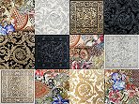
 | IRIS
 | Inserti in marmo acidato, decorato multicolor, grey, metallizzato gold.
 | Inserts on marble etched, decorated multicolor,grey, metallized gold.
 | venduto a set 12 pc/sold on set 12 pc
 | 1 set composed byTiles sizes cm 30,5x30,5x1
 | 4 Broccato Biancone multicolor
 | 1 Zephyros Grey Biancone | 1 Zephyros T Biancone Gold
 | 1 Zephyros Grey N.Marquinia | 1 Zephyros T N.Marquinia Gold
 | 1 Tyche Grey Biancone | 1 Tyche Biancone Gold
 | 1 Tyche Grey N.marquinia | 1 Tyche N.marquinia Gold

Marmo/Marble | Metallizzazione | Formato/Size | Unità | Euro
Biancone/Nero mrqunia | Gold/grey/multicolor | 30,5x30,5x1 Each tile | €/set | 940.00
...

